策略分析
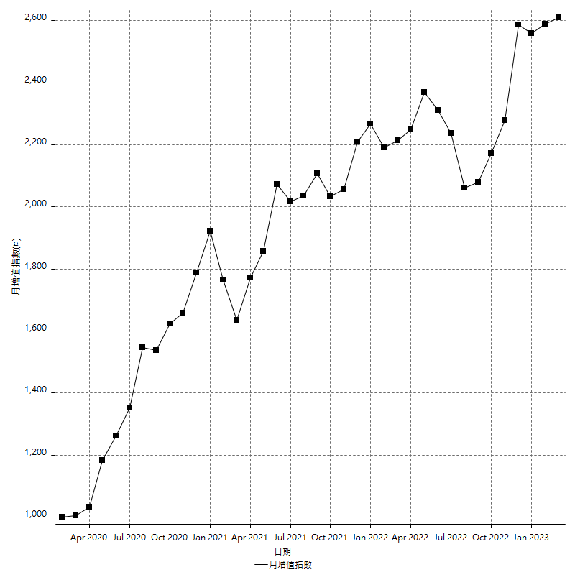
策略績效總結果

 | 所有交易 | 多單 | 空單
淨利 | 319800 | -8400 | 328200
毛利 | 1254000 | 0 | 1254000
毛損 | -934200 | -8400 | -925800
調整後淨利 | 145994.59416 | -16800 | 154810.57774
調整後毛利 | 1164428.5714 | 0 | 1164428.5714
調整後毛損 | -1018433.9773 | -16800 | -1009617.9937
特定淨利 | -150600 | -8400 | -142200
特定毛利 | 783600 | 0 | 783600
特定毛損 | -934200 | -8400 | -925800
帳戶所需金額 | 66400 | 8400 | 66400
帳戶報酬 | 481.62650602 | -100 | 494.27710843
初始資本報酬 | 159.9 | -4.2 | 164.1
最大策略虧損 | -82200 | -8400 | -82200
最大策略虧損 (%) | -18.011452369 | -4.2 | -16.44
最大平倉交易虧損 | -66400 | -8400 | -66400
最大平倉交易虧損 (%) | -17.074440396 | -4.2 | -14.888079125
最大的策略虧損報酬 | 3.8905109489 | -1 | 3.9927007299
獲利因子 | 1.3423249839 | 0 | 1.3545042126
調整獲利因子 | 1.1433520458 | 0 | 1.153335795
特定獲利因子 | -0.83879254978 | 0 | -0.84640311082
最大持有契約數量 | 1 | 1 | 1
滑價支付 | 54400 | 400 | 54000
佣金支付 | 0 | 0 | 0
未平倉部位損益 | n/a | n/a | n/a
年報酬率 | 51.913847499 | -1.3635907411 | 53.27743824
月報酬率 | 4.3261539582 | -0.11363256175 | 4.43978652
買進持有績效 | 71211.34461 | 6008.6950879 | 71211.34461
平均月報酬 | 8415.7894737
月報酬的標準差 | 20444.222422

績效比率

成長潛力比(Upside Potential Ratio) | 56.786832107
夏普比率 | 0.47456525255
索丁諾比率 | 0.93537969458
Fouse 比率 | 0.024781877524
Calmar 比率 | 0.0057008830022
Sterling 比率 | 0.0019564913748
淨利/最大損失百分比 | 3807.1428571
淨利/最大交易績效拉回百分比 | 3997.5
淨利/最大策略績效拉回百分比 | 389.05109489
特定淨利/最大損失百分比 | -1792.8571429
特定淨利/最大交易績效拉回百分比 | -1882.5
特定淨利/最大策略績效拉回百分比 | -183.21167883
調整後淨利/最大損失百分比 | 1738.0308828
調整後淨利/最大交易績效拉回百分比 | 1824.932427
調整後淨利/最大策略績效拉回百分比 | 177.60899533

時間分析

交易期間 | 3 Yrs, 1 Mth, 3 Dys, 11 Mins
策略在市場的時間 | 9 Dys, 31 Mins
策略在市場的時間百分比 | 0.80190813519
最長的持平期間 | 1 Mth, 5 Dys, 22 Hrs, 35 Mins
最大獲利日期 | 2021-05-19
最大虧損日期 | 2020-02-12
最大策略虧損日期 | 7/28/22
最大平倉交易虧損日期 | 7/28/22

詳細權益曲線

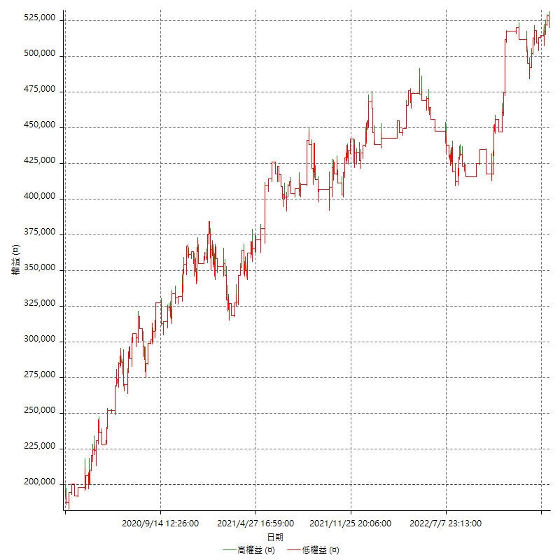

詳細權益曲線及績效拉回

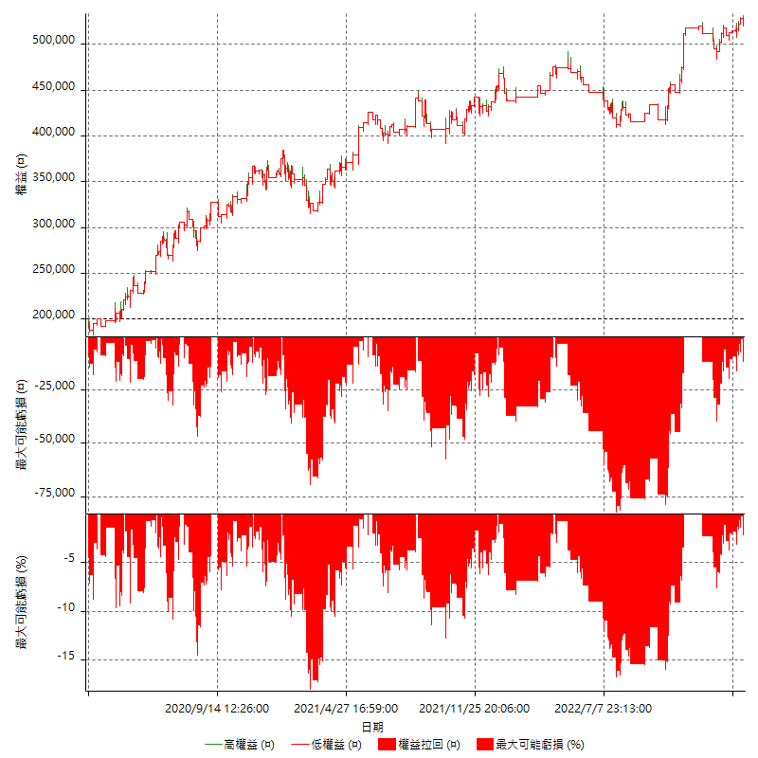

多單詳細權益曲線

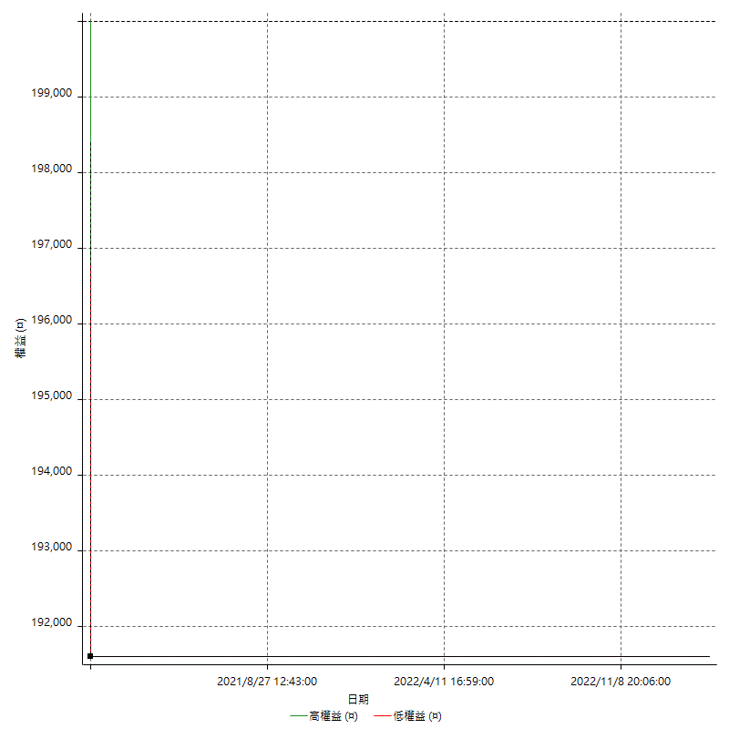

空單詳細權益曲線

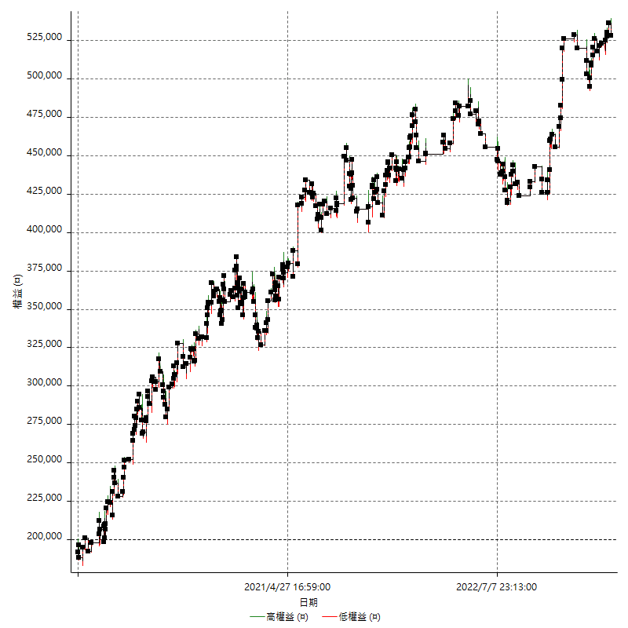

權益增加 & 拉回

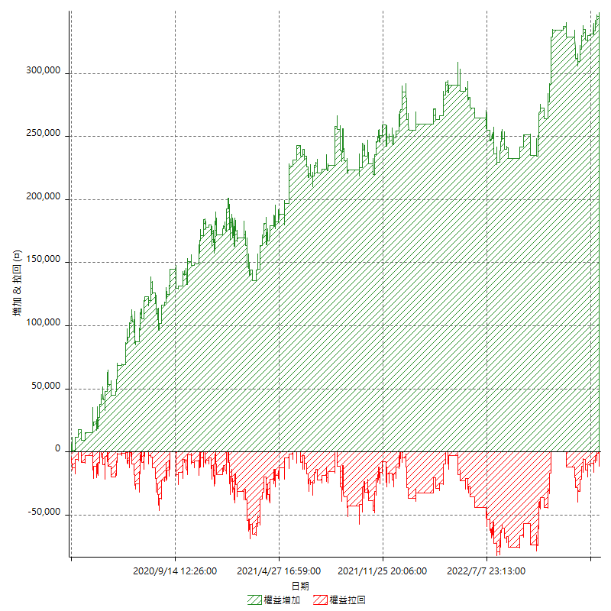

權益增加 & 拉回(%)

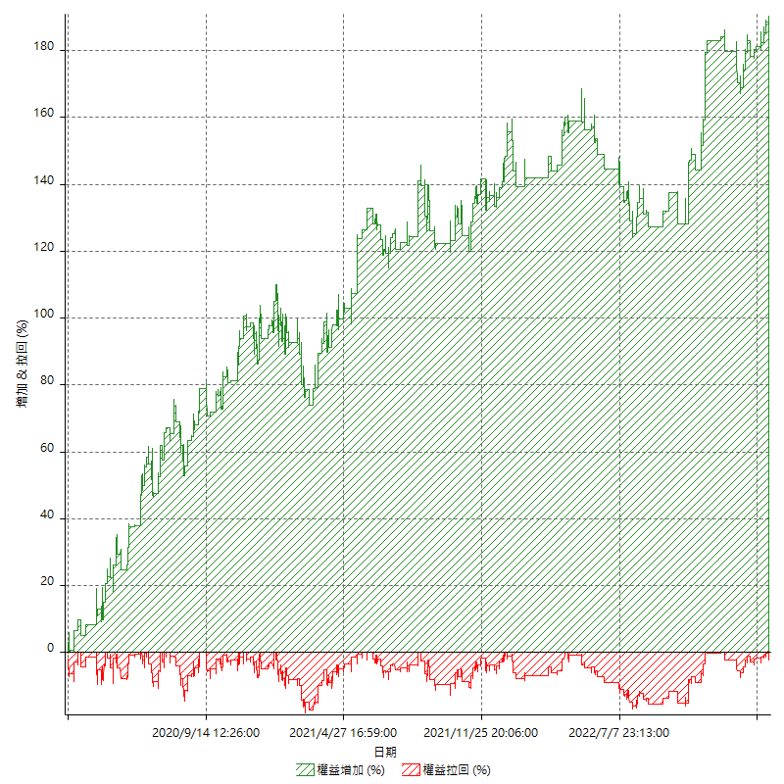

平倉權益曲線

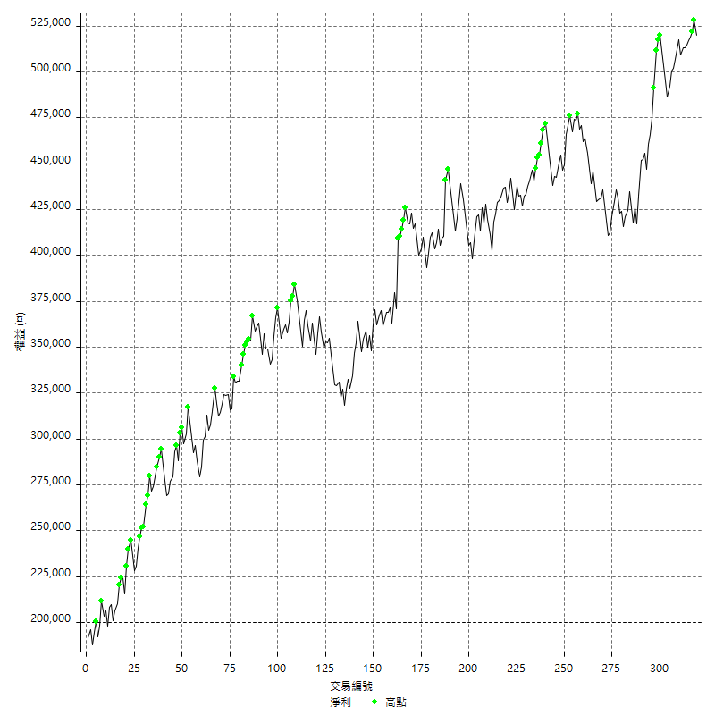

平倉權益曲線及績效拉回

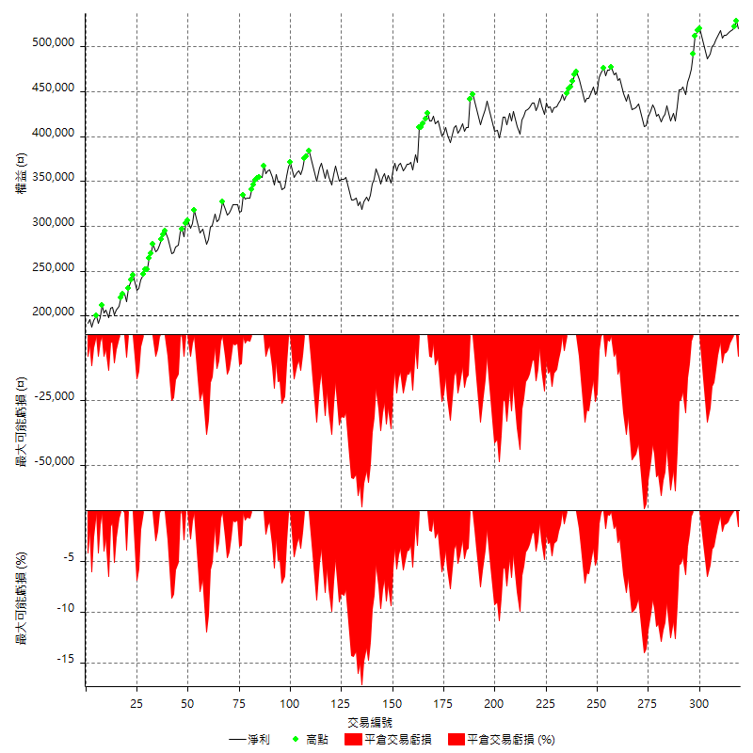

買進持有績效



月增值指數

交易分析
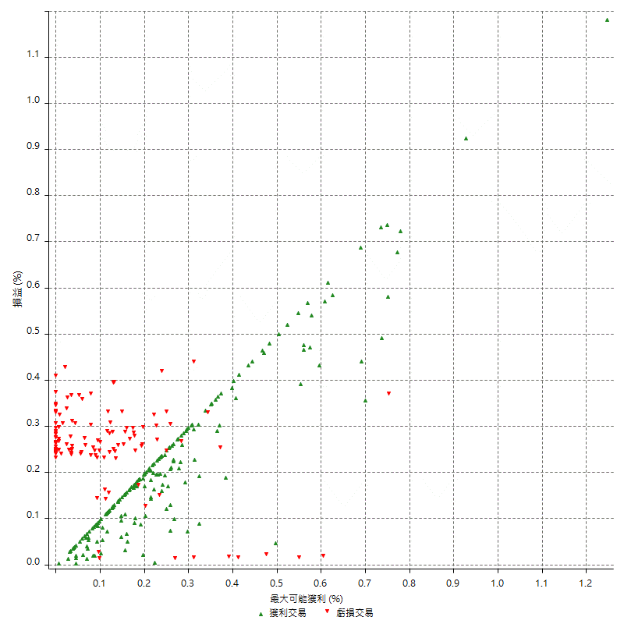
總交易分析

 | 所有交易 | 多單 | 空單
交易總次數 | 319 | 1 | 318
未平倉交易總數量 | 0 | 0 | 0
獲利交易次數 | 196 | 0 | 196
虧損交易次數 | 123 | 1 | 122
勝率 | 61.44200627 | 0 | 61.635220126
平均交易(獲利 & 虧損) | 1002.507837 | -8400 | 1032.0754717
平均獲利交易 | 6397.9591837 | n/a | 6397.9591837
平均虧損交易 | -7595.1219512 | -8400 | -7588.5245902
平均獲利/平均虧損 比率 | -0.84237741339 | n/a | -0.84310976497
最大的交易獲利 | 38400 | n/a | 38400
最大的交易虧損 | -8400 | -8400 | -8400
平倉交易的平均K棒數 | 3.2 | 2 | 3.2
獲利平倉交易的平均K棒數 | 3.2 | n/a | 3.2
虧損平倉交易的平均K棒數 | 3.3 | 2 | 3.3
平倉交易間的平均K棒數 | n/a | n/a | n/a
獲利平倉交易間的平均K棒數 | 264.1 | n/a | 264.1
虧損平倉交易間的平均K棒數 | 422.7 | 52389 | 426.2

極端交易

 | 全部 | 正 | 負
1 Std. Deviation of Avg. Trade | 8053.3750091 | 5179.7233783 | 2208.2503147
平均交易金額 +1標準差 | 9055.8828461 | 11577.682562 | -5386.8716366
平均交易金額 -1標準差 | -7050.8671721 | 1218.2358054 | -9803.3722659
極端交易次數 | 30 | 30 | 0
極端交易損益比 |  | 470400

最大獲利/最大虧損

 | 最大可能獲利 | 最大可能虧損
最大值 | 40400 | -8000
最大值日期 | 2021-05-19 | 2020-02-12
平均值 | 5821.9435737 | -4690.2821317
最大值 (%) | 1.2462981244 | -0.4158004158
最大值 (%) 日期 | 2021-05-19 | 2020-03-26
平均值 (%) | 0.20179001834 | -0.15987221698
1標準差 | 5267.4288105 | 3012.1556013
平均交易金額 +1標準差 | 11089.372384 | -1678.1265303
平均交易金額 -1標準差 | 554.51476318 | -7702.437733

交易序列分析

Z值 | 0.39686664832
信賴界限 | 0.30853459474
策略精確預期 | 1002.507837
最大連續獲利交易次數 | 8
最大連續虧損交易次數 | 4
最大連續獲利金額 | 73000
最大連續虧損金額 | -33600
最大連續獲利 (%) | 22.699386503
最大連續虧損 (%) | -8.7454450807

交易序列統計量

連續獲利 | 序列編號 | 序列的平均獲利 | 下筆交易的平均虧損
1 | 30 | 5413.3333333 | -7153.3333333
2 | 18 | 7005.5555556 | -7666.6666667
3 | 8 | 6566.6666667 | -7425
4 | 10 | 7340 | -7180
5 | 5 | 5912 | -6280
6 | 2 | 5183.3333333 | -8400
7 | 3 | 6019.047619 | -8400
8 | 1 | 6475 | -8400
連續虧損 | 序列編號 | 序列的平均虧損 | 下筆交易的平均獲利
1 | 50 | -7020 | 6504
2 | 17 | -7752.9411765 | 6576.4705882
3 | 5 | -8400 | 5880
4 | 6 | -8066.6666667 | 5833.3333333

總交易

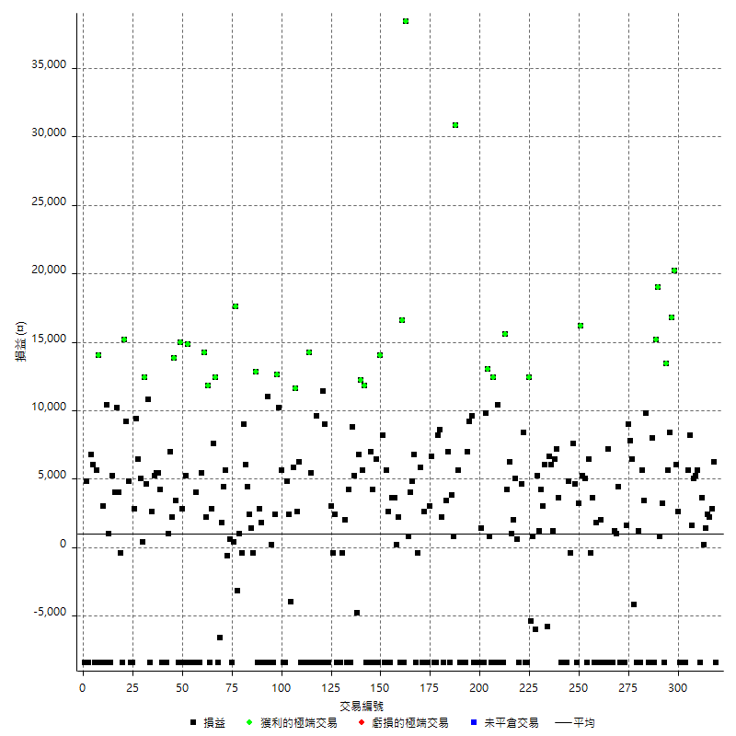

獲利交易

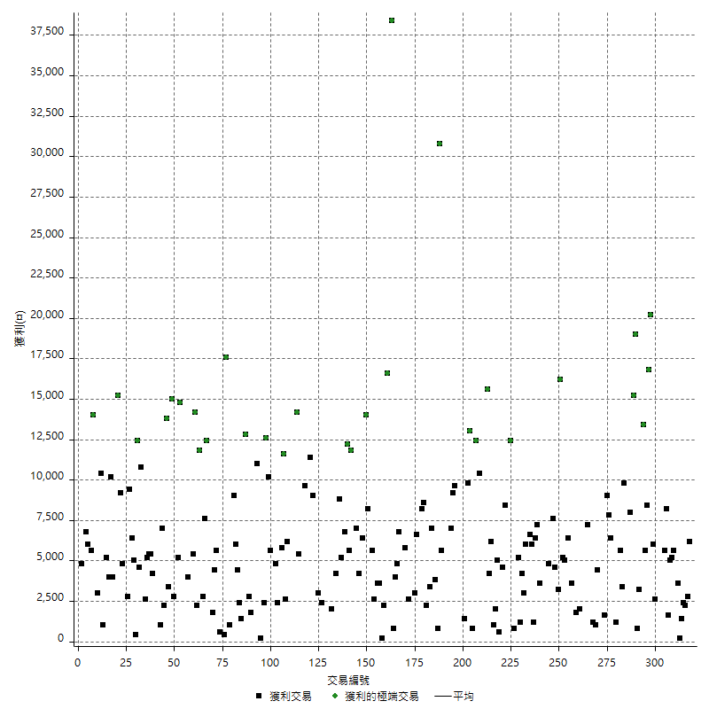

虧損交易

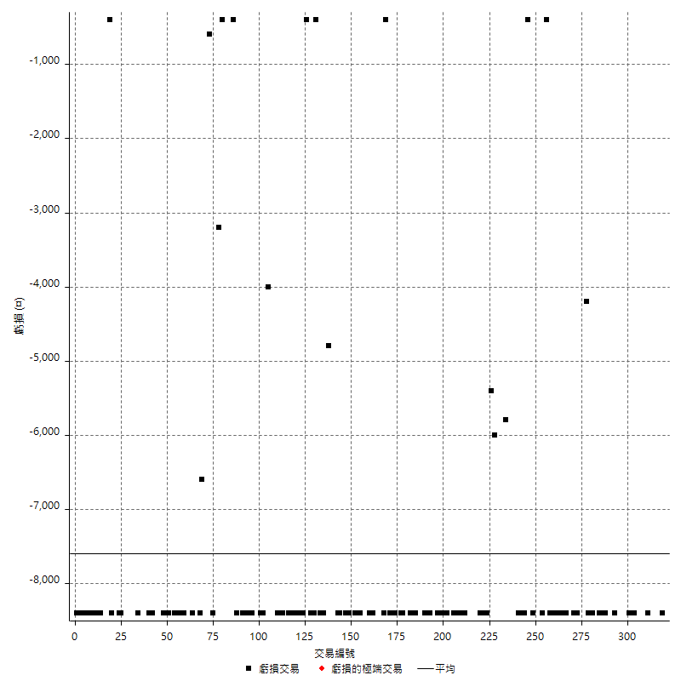

最大可能虧損

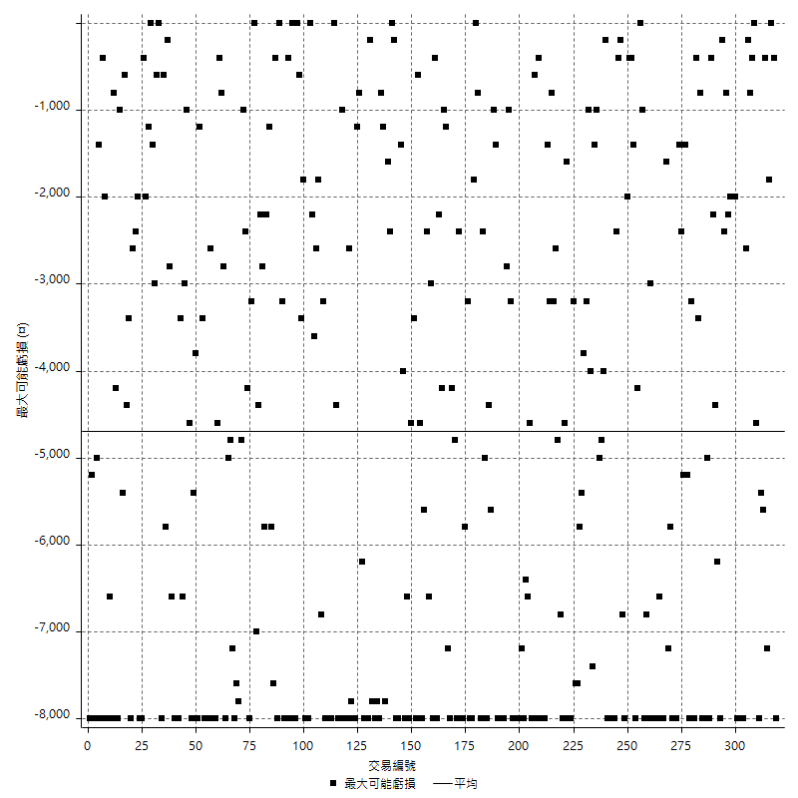

虧損的損益

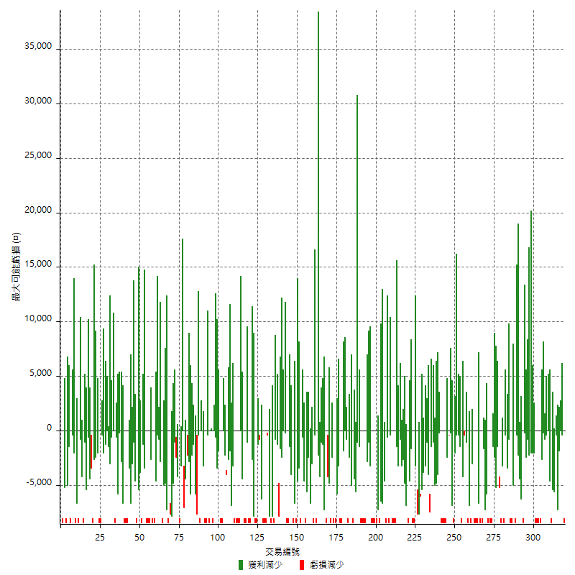

最大虧損幅度

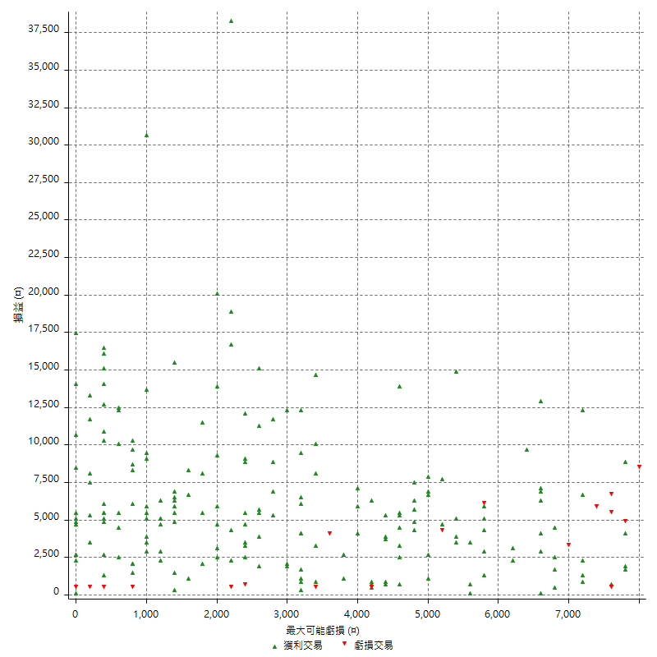

最大虧損幅度 (%)

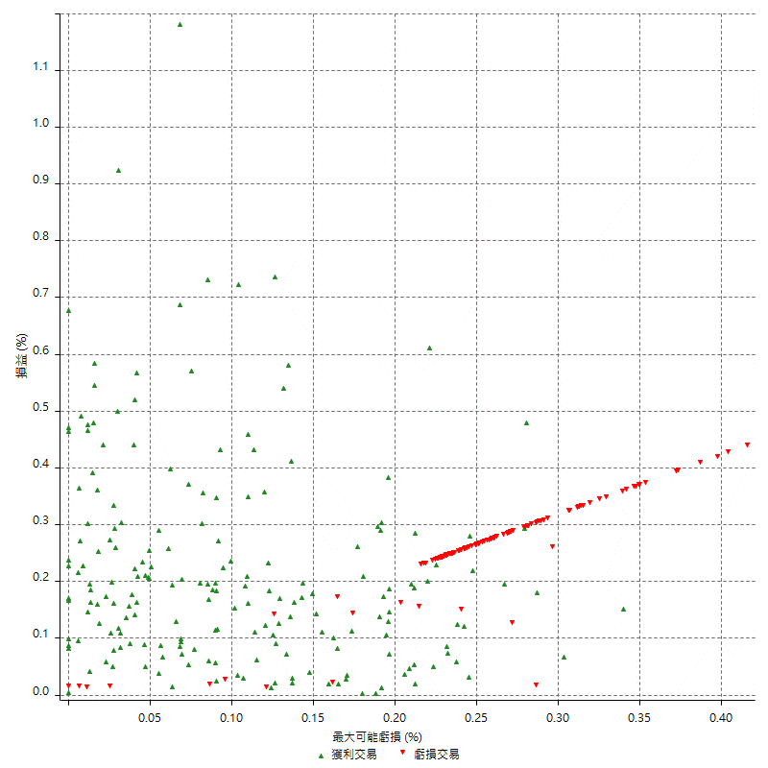

最大可能獲利

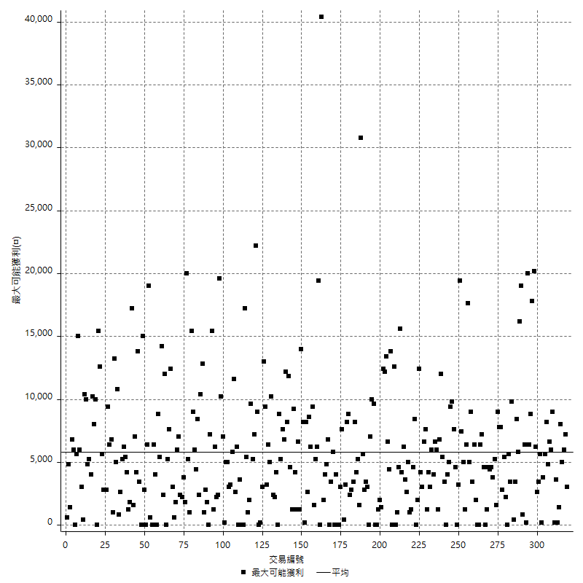

獲利的損益

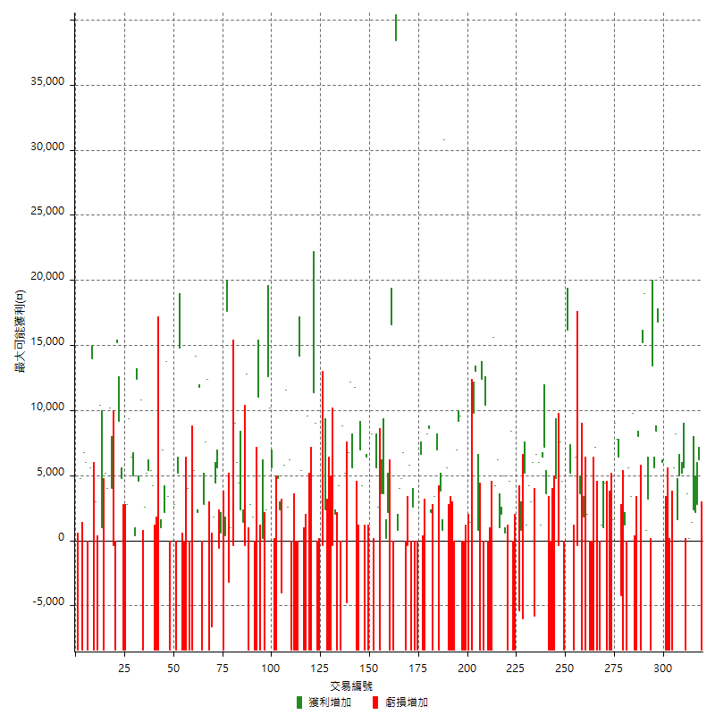

最大獲利幅度

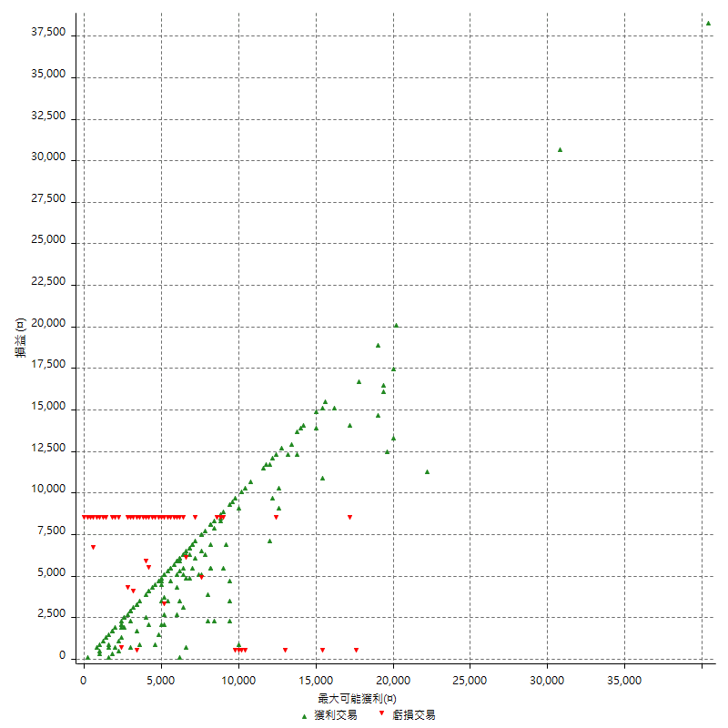

最大獲利幅度 (%)

週期性分析
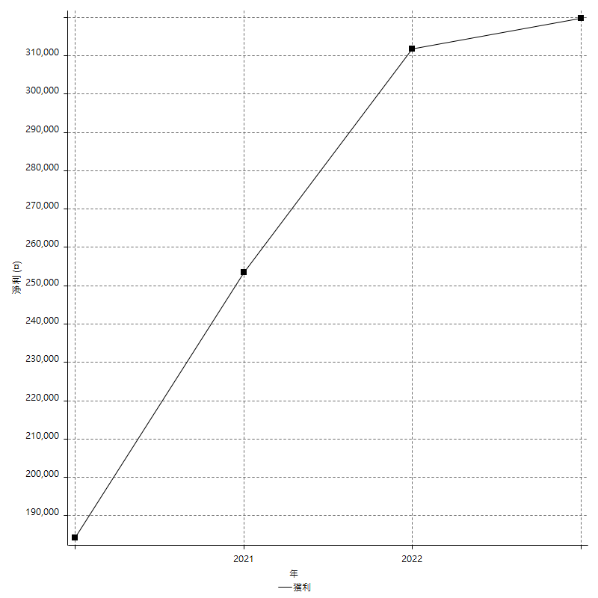
Daily Period Analysis

期間 | 獲利(¤) | 獲利(%) | 毛利 | 毛損 | 交易次數 | 勝率
2023-03-07 | -8400 | -1.590306702 | 0 | -8400 | 1 | 0
2023-03-02 | 6200 | 1.1877394636 | 6200 | 0 | 1 | 100
2023-02-24 | 5000 | 0.96711798839 | 5000 | 0 | 2 | 100
2023-02-21 | 2400 | 0.46638165565 | 2400 | 0 | 1 | 100
2023-02-14 | 1400 | 0.27279812938 | 1400 | 0 | 1 | 100
2023-02-09 | 3800 | 0.74597565764 | 3800 | 0 | 2 | 100
2023-02-03 | -8400 | -1.6222479722 | 0 | -8400 | 1 | 0
2023-01-31 | 5600 | 1.0933229207 | 5600 | 0 | 1 | 100
2023-01-17 | 10200 | 2.03187251 | 10200 | 0 | 2 | 100
2023-01-13 | 9800 | 1.9910605445 | 9800 | 0 | 2 | 100
2023-01-10 | -2800 | -0.56565656566 | 5600 | -8400 | 2 | 50
2023-01-04 | -16800 | -3.2825322392 | 0 | -16800 | 2 | 0
2022-12-15 | -8400 | -1.6147635525 | 0 | -8400 | 1 | 0
2022-12-09 | 2600 | 0.50231839258 | 2600 | 0 | 1 | 100
2022-11-18 | 6000 | 1.1727912432 | 6000 | 0 | 1 | 100
2022-11-16 | 37000 | 7.7960387695 | 37000 | 0 | 2 | 100
2022-11-14 | 14000 | 3.0395136778 | 14000 | 0 | 2 | 100
2022-11-10 | 13400 | 2.9964221825 | 13400 | 0 | 1 | 100
2022-11-02 | -8400 | -1.8437225637 | 0 | -8400 | 1 | 0
2022-10-26 | 3200 | 0.70733863837 | 3200 | 0 | 1 | 100
2022-10-24 | 800 | 0.17714791851 | 800 | 0 | 1 | 100
2022-10-21 | 34200 | 8.1935793004 | 34200 | 0 | 2 | 100
2022-10-18 | -400 | -0.09573958832 | 8000 | -8400 | 2 | 50
2022-10-05 | -16800 | -3.8656235619 | 0 | -16800 | 2 | 0
2022-09-21 | 9800 | 2.3069679849 | 9800 | 0 | 1 | 100
2022-09-13 | 9000 | 2.1645021645 | 9000 | 0 | 2 | 100
2022-08-19 | -8400 | -1.9801980198 | 0 | -8400 | 1 | 0
2022-08-17 | 1200 | 0.28368794326 | 1200 | 0 | 1 | 100
2022-08-12 | -8400 | -1.9471488178 | 0 | -8400 | 1 | 0
2022-08-08 | 2200 | 0.51258154706 | 6400 | -4200 | 2 | 50
2022-08-04 | 7800 | 1.8509729473 | 7800 | 0 | 1 | 100
2022-08-03 | 9000 | 2.1823472357 | 9000 | 0 | 1 | 100
2022-07-28 | -6800 | -1.6221374046 | 1600 | -8400 | 2 | 50
2022-07-22 | -16800 | -3.8532110092 | 0 | -16800 | 2 | 0
2022-07-20 | 4400 | 1.0194624652 | 4400 | 0 | 1 | 100
2022-07-19 | 1000 | 0.23223409196 | 1000 | 0 | 1 | 100
2022-07-15 | 1200 | 0.27945971122 | 1200 | 0 | 1 | 100
2022-07-14 | -8400 | -1.9186843307 | 0 | -8400 | 1 | 0
2022-07-08 | -1200 | -0.27334851936 | 7200 | -8400 | 2 | 50
2022-07-07 | -8400 | -1.8775145284 | 0 | -8400 | 1 | 0
2022-06-15 | -8400 | -1.8429135586 | 0 | -8400 | 1 | 0
2022-06-06 | -8400 | -1.8095648427 | 0 | -8400 | 1 | 0
2022-06-01 | 2000 | 0.43271311121 | 2000 | 0 | 1 | 100
2022-05-31 | -8400 | -1.7849553761 | 0 | -8400 | 1 | 0
2022-05-26 | 1800 | 0.38395904437 | 1800 | 0 | 1 | 100
2022-05-16 | -4800 | -1.0135135135 | 3600 | -8400 | 2 | 50
2022-05-11 | -400 | -0.084388185654 | 0 | -400 | 1 | 0
2022-04-21 | 6400 | 1.3686911891 | 6400 | 0 | 1 | 100
2022-04-20 | -8400 | -1.7647058824 | 0 | -8400 | 1 | 0
2022-04-14 | 10200 | 2.1897810219 | 10200 | 0 | 2 | 100
2022-04-11 | 16200 | 3.603202847 | 16200 | 0 | 1 | 100
2022-03-31 | 3200 | 0.71684587814 | 3200 | 0 | 1 | 100
2022-03-23 | -8400 | -1.8469656992 | 0 | -8400 | 1 | 0
2022-03-18 | 12200 | 2.7564392228 | 12200 | 0 | 2 | 100
2022-02-10 | 4400 | 1.0041077134 | 4800 | -400 | 2 | 50
2022-01-18 | -8400 | -1.8808777429 | 0 | -8400 | 1 | 0
2022-01-13 | -16800 | -3.6253776435 | 0 | -16800 | 2 | 0
2022-01-12 | -4800 | -1.0252029047 | 3600 | -8400 | 2 | 50
2022-01-05 | 13600 | 2.9916410031 | 13600 | 0 | 2 | 100
2022-01-03 | 1200 | 0.26466696074 | 1200 | 0 | 1 | 100
2021-12-30 | 12600 | 2.8584392015 | 12600 | 0 | 2 | 100
2021-12-29 | 200 | 0.045392646391 | 6000 | -5800 | 2 | 50
2021-12-28 | 3000 | 0.68555758684 | 3000 | 0 | 1 | 100
2021-12-22 | 5400 | 1.2494215641 | 5400 | 0 | 2 | 100
2021-12-17 | 5200 | 1.2177985948 | 5200 | 0 | 1 | 100
2021-12-15 | -6000 | -1.3856812933 | 0 | -6000 | 1 | 0
2021-12-08 | 800 | 0.18509949098 | 800 | 0 | 1 | 100
2021-12-03 | 7000 | 1.6462841016 | 12400 | -5400 | 2 | 50
2021-12-02 | -16800 | -3.8009049774 | 0 | -16800 | 2 | 0
2021-11-25 | 8400 | 1.9372693727 | 8400 | 0 | 1 | 100
2021-11-19 | 4600 | 1.0722610723 | 4600 | 0 | 1 | 100
2021-11-18 | -8400 | -1.9204389575 | 0 | -8400 | 1 | 0
2021-11-17 | 5600 | 1.2968967114 | 5600 | 0 | 2 | 100
2021-11-16 | 3000 | 0.69962686567 | 3000 | 0 | 2 | 100
2021-11-12 | 10400 | 2.4856596558 | 10400 | 0 | 2 | 100
2021-11-10 | 15600 | 3.8728897716 | 15600 | 0 | 1 | 100
2021-11-08 | -8400 | -2.0428015564 | 0 | -8400 | 1 | 0
2021-10-28 | -8400 | -2.0019065777 | 0 | -8400 | 1 | 0
2021-10-27 | 2000 | 0.47892720307 | 10400 | -8400 | 2 | 50
2021-10-21 | -8400 | -1.9718309859 | 0 | -8400 | 1 | 0
2021-10-20 | 4000 | 0.94786729858 | 12400 | -8400 | 2 | 50
2021-10-18 | 13800 | 3.3806957374 | 13800 | 0 | 2 | 100
2021-10-08 | 1400 | 0.34414945919 | 9800 | -8400 | 2 | 50
2021-09-14 | 1400 | 0.34533793784 | 1400 | 0 | 1 | 100
2021-09-13 | -8400 | -2.0299661672 | 0 | -8400 | 1 | 0
2021-09-06 | -16800 | -3.901532745 | 0 | -16800 | 2 | 0
2021-09-03 | -8400 | -1.9134396355 | 0 | -8400 | 1 | 0
2021-09-02 | 18800 | 4.4740599714 | 18800 | 0 | 2 | 100
2021-09-01 | -1400 | -0.3320683112 | 7000 | -8400 | 2 | 50
2021-08-30 | -16800 | -3.8321167883 | 0 | -16800 | 2 | 0
2021-08-24 | -2800 | -0.63463281958 | 5600 | -8400 | 2 | 50
2021-08-19 | 30800 | 7.5048732943 | 30800 | 0 | 1 | 100
2021-08-05 | 4600 | 1.1335633317 | 4600 | 0 | 2 | 100
2021-08-03 | -1400 | -0.34381139489 | 7000 | -8400 | 2 | 50
2021-07-23 | 3400 | 0.84200099059 | 3400 | 0 | 1 | 100
2021-07-15 | -8400 | -2.037845706 | 0 | -8400 | 1 | 0
2021-07-12 | 2200 | 0.53658536585 | 2200 | 0 | 1 | 100
2021-07-08 | 8600 | 2.1425012456 | 8600 | 0 | 1 | 100
2021-07-06 | -200 | -0.049800796813 | 8200 | -8400 | 2 | 50
2021-07-01 | -1800 | -0.44620723847 | 6600 | -8400 | 2 | 50
2021-06-29 | 3000 | 0.74925074925 | 3000 | 0 | 1 | 100
2021-06-28 | -8400 | -2.0547945205 | 0 | -8400 | 1 | 0
2021-06-24 | -8400 | -2.0134228188 | 0 | -8400 | 1 | 0
2021-06-18 | -5800 | -1.3711583924 | 2600 | -8400 | 2 | 50
2021-06-16 | 5400 | 1.2931034483 | 5800 | -400 | 2 | 50
2021-06-10 | -8400 | -1.9718309859 | 0 | -8400 | 1 | 0
2021-06-02 | 11600 | 2.7992277992 | 11600 | 0 | 2 | 100
2021-05-26 | 4800 | 1.171875 | 4800 | 0 | 2 | 100
2021-05-19 | 30000 | 7.9030558483 | 38400 | -8400 | 2 | 50
2021-05-10 | 8200 | 2.2078621432 | 16600 | -8400 | 2 | 50
2021-04-28 | 2200 | 0.59588299025 | 2200 | 0 | 1 | 100
2021-04-27 | 3800 | 1.0399562124 | 3800 | 0 | 2 | 100
2021-04-20 | -4800 | -1.2965964344 | 3600 | -8400 | 2 | 50
2021-04-19 | 8200 | 2.2651933702 | 8200 | 0 | 2 | 100
2021-04-16 | -200 | -0.055218111541 | 8200 | -8400 | 2 | 50
2021-04-09 | 5600 | 1.5703869882 | 14000 | -8400 | 2 | 50
2021-04-08 | 6400 | 1.8275271274 | 6400 | 0 | 1 | 100
2021-04-01 | -4200 | -1.1851015801 | 4200 | -8400 | 2 | 50
2021-03-31 | 7000 | 2.0149683362 | 7000 | 0 | 1 | 100
2021-03-30 | -16800 | -4.6128500824 | 0 | -16800 | 2 | 0
2021-03-25 | 11800 | 3.3484676504 | 11800 | 0 | 1 | 100
2021-03-23 | 5600 | 1.6147635525 | 5600 | 0 | 1 | 100
2021-03-17 | 19000 | 5.7962172056 | 19000 | 0 | 2 | 100
2021-03-12 | 400 | 0.12217470984 | 5200 | -4800 | 2 | 50
2021-03-10 | 8800 | 2.762084118 | 8800 | 0 | 1 | 100
2021-03-03 | -8400 | -2.5688073394 | 0 | -8400 | 1 | 0
2021-02-24 | 4200 | 1.3011152416 | 4200 | 0 | 1 | 100
2021-02-23 | -8400 | -2.5362318841 | 0 | -8400 | 1 | 0
2021-02-22 | 1600 | 0.4854368932 | 2000 | -400 | 2 | 50
2021-02-18 | -16800 | -4.8498845266 | 0 | -16800 | 2 | 0
2021-02-05 | -8400 | -2.3675310034 | 0 | -8400 | 1 | 0
2021-02-03 | 2000 | 0.56689342404 | 2400 | -400 | 2 | 50
2021-01-20 | -5400 | -1.5075376884 | 3000 | -8400 | 2 | 50
2021-01-18 | -8400 | -2.2913256956 | 0 | -8400 | 1 | 0
2021-01-15 | 20400 | 5.8925476603 | 20400 | 0 | 2 | 100
2021-01-14 | -8400 | -2.3688663283 | 0 | -8400 | 1 | 0
2021-01-12 | 1200 | 0.33955857385 | 9600 | -8400 | 2 | 50
2021-01-11 | -8400 | -2.3217247098 | 0 | -8400 | 1 | 0
2021-01-08 | -3000 | -0.82236842105 | 5400 | -8400 | 2 | 50
2021-01-06 | 5800 | 1.6155988858 | 14200 | -8400 | 2 | 50
2021-01-05 | -16800 | -4.4704630122 | 0 | -16800 | 2 | 0
2021-01-04 | -8400 | -2.1863612702 | 0 | -8400 | 1 | 0
2020-12-31 | 8800 | 2.3441662227 | 8800 | 0 | 2 | 100
2020-12-29 | 17400 | 4.8603351955 | 17400 | 0 | 2 | 100
2020-12-25 | -4000 | -1.1049723757 | 0 | -4000 | 1 | 0
2020-12-22 | 2400 | 0.66740823137 | 2400 | 0 | 1 | 100
2020-12-21 | 4800 | 1.3528748591 | 4800 | 0 | 1 | 100
2020-12-09 | -8400 | -2.3127753304 | 0 | -8400 | 1 | 0
2020-12-08 | -2800 | -0.7650273224 | 5600 | -8400 | 2 | 50
2020-12-07 | 22800 | 6.6433566434 | 22800 | 0 | 2 | 100
2020-12-04 | 2400 | 0.70422535211 | 2400 | 0 | 1 | 100
2020-12-03 | -8400 | -2.4054982818 | 0 | -8400 | 1 | 0
2020-12-02 | -8200 | -2.2943480694 | 200 | -8400 | 2 | 50
2020-11-30 | 2600 | 0.73280721533 | 11000 | -8400 | 2 | 50
2020-11-27 | -8400 | -2.3127753304 | 0 | -8400 | 1 | 0
2020-11-24 | 1800 | 0.49806308799 | 1800 | 0 | 1 | 100
2020-11-17 | -5600 | -1.5258855586 | 2800 | -8400 | 2 | 50
2020-11-12 | 12400 | 3.4968979131 | 12800 | -400 | 2 | 50
2020-11-06 | 3800 | 1.0832383124 | 3800 | 0 | 2 | 100
2020-11-05 | 10400 | 3.0552291422 | 10400 | 0 | 2 | 100
2020-11-04 | 8600 | 2.5919228451 | 9000 | -400 | 2 | 50
2020-10-26 | 1000 | 0.3022974607 | 1000 | 0 | 1 | 100
2020-10-20 | -3200 | -0.95808383234 | 0 | -3200 | 1 | 0
2020-10-13 | 17600 | 5.5625790139 | 17600 | 0 | 1 | 100
2020-10-12 | 400 | 0.12658227848 | 400 | 0 | 1 | 100
2020-10-08 | -8400 | -2.5893958076 | 0 | -8400 | 1 | 0
2020-10-07 | 600 | 0.18529956763 | 600 | 0 | 1 | 100
2020-10-05 | -600 | -0.1849568434 | 0 | -600 | 1 | 0
2020-09-29 | 10000 | 3.1806615776 | 10000 | 0 | 2 | 100
2020-09-21 | 1800 | 0.57581573896 | 1800 | 0 | 1 | 100
2020-09-15 | -15000 | -4.5787545788 | 0 | -15000 | 2 | 0
2020-09-03 | 12400 | 3.9340101523 | 12400 | 0 | 1 | 100
2020-09-02 | 7600 | 2.4707412224 | 7600 | 0 | 1 | 100
2020-08-27 | 2800 | 0.9186351706 | 2800 | 0 | 1 | 100
2020-08-26 | 3400 | 1.1280690113 | 11800 | -8400 | 2 | 50
2020-08-24 | 2200 | 0.73529411765 | 2200 | 0 | 1 | 100
2020-08-18 | 14200 | 4.9824561404 | 14200 | 0 | 1 | 100
2020-08-13 | 5400 | 1.9313304721 | 5400 | 0 | 1 | 100
2020-08-11 | -8400 | -2.9166666667 | 0 | -8400 | 1 | 0
2020-08-10 | -8400 | -2.8340080972 | 0 | -8400 | 1 | 0
2020-08-06 | -4400 | -1.4627659574 | 4000 | -8400 | 2 | 50
2020-08-05 | -8400 | -2.7166882277 | 0 | -8400 | 1 | 0
2020-07-30 | -8400 | -2.644836272 | 0 | -8400 | 1 | 0
2020-07-28 | 14800 | 4.8877146631 | 14800 | 0 | 1 | 100
2020-07-22 | -3200 | -1.045751634 | 5200 | -8400 | 2 | 50
2020-07-15 | 2800 | 0.9234828496 | 2800 | 0 | 1 | 100
2020-07-14 | 15000 | 5.2047189452 | 15000 | 0 | 1 | 100
2020-07-09 | -8400 | -2.8320971005 | 0 | -8400 | 1 | 0
2020-07-07 | 17200 | 6.1560486757 | 17200 | 0 | 2 | 100
2020-07-03 | 9200 | 3.4048852702 | 9200 | 0 | 2 | 100
2020-06-24 | 1000 | 0.37147102526 | 1000 | 0 | 1 | 100
2020-06-23 | -8400 | -3.0259365994 | 0 | -8400 | 1 | 0
2020-06-22 | -8400 | -2.9370629371 | 0 | -8400 | 1 | 0
2020-06-17 | -4200 | -1.4472777395 | 4200 | -8400 | 2 | 50
2020-06-15 | 5400 | 1.8960674157 | 5400 | 0 | 1 | 100
2020-06-11 | 10600 | 3.8657913931 | 10600 | 0 | 2 | 100
2020-06-09 | 2600 | 0.95729013255 | 2600 | 0 | 1 | 100
2020-06-08 | 2400 | 0.89153046062 | 10800 | -8400 | 2 | 50
2020-06-04 | 17000 | 6.7406819984 | 17000 | 0 | 2 | 100
2020-05-27 | 400 | 0.15885623511 | 400 | 0 | 1 | 100
2020-05-19 | 11400 | 4.7420965058 | 11400 | 0 | 2 | 100
2020-05-18 | 9400 | 4.0692640693 | 9400 | 0 | 1 | 100
2020-05-15 | 2800 | 1.226993865 | 2800 | 0 | 1 | 100
2020-05-06 | -8400 | -3.550295858 | 0 | -8400 | 1 | 0
2020-04-29 | -8400 | -3.4285714286 | 0 | -8400 | 1 | 0
2020-04-28 | 14000 | 6.0606060606 | 14000 | 0 | 2 | 100
2020-04-23 | 6800 | 3.0330062444 | 15200 | -8400 | 2 | 50
2020-04-20 | -400 | -0.17809439003 | 0 | -400 | 1 | 0
2020-04-15 | 4000 | 1.8132366274 | 4000 | 0 | 1 | 100
2020-04-13 | 10200 | 4.8479087452 | 10200 | 0 | 1 | 100
2020-04-09 | 9200 | 4.5725646123 | 9200 | 0 | 2 | 100
2020-04-08 | -7400 | -3.5474592522 | 1000 | -8400 | 2 | 50
2020-04-07 | 2000 | 0.96805421104 | 10400 | -8400 | 2 | 50
2020-03-27 | 3000 | 1.4734774067 | 3000 | 0 | 1 | 100
2020-03-26 | 5600 | 2.8282828283 | 14000 | -8400 | 2 | 50
2020-03-11 | 5600 | 2.9106029106 | 5600 | 0 | 1 | 100
2020-03-04 | -8400 | -4.1832669323 | 0 | -8400 | 1 | 0
2020-02-26 | 6000 | 3.0800821355 | 6000 | 0 | 1 | 100
2020-02-20 | 6800 | 3.6170212766 | 6800 | 0 | 1 | 100
2020-02-13 | -3600 | -1.878914405 | 4800 | -8400 | 2 | 50
2020-02-12 | -8400 | -4.2 | 0 | -8400 | 1 | 0

Daily Rolling Period Analysis

期間 | 獲利(¤) | 獲利(%) | 毛利 | 毛損 | 交易次數 | 勝率
當日 - 2023/3/7 | -8400 | -0.31019202363 | 0 | -8400 | 1 | 0
2023/3/6 - 2023/3/7 | -8400 | -0.31019202363 | 0 | -8400 | 1 | 0
2023/3/5 - 2023/3/7 | -8400 | -0.31019202363 | 0 | -8400 | 1 | 0
2023/3/4 - 2023/3/7 | -8400 | -0.31019202363 | 0 | -8400 | 1 | 0
2023/3/3 - 2023/3/7 | -8400 | -0.31019202363 | 0 | -8400 | 1 | 0
2023/3/2 - 2023/3/7 | -2200 | -0.081614482861 | 6200 | -8400 | 2 | 50
2023/3/1 - 2023/3/7 | -2200 | -0.081614482861 | 6200 | -8400 | 2 | 50
2023/2/28 - 2023/3/7 | -2200 | -0.081614482861 | 6200 | -8400 | 2 | 50
2023/2/27 - 2023/3/7 | -2200 | -0.081614482861 | 6200 | -8400 | 2 | 50
2023/2/26 - 2023/3/7 | -2200 | -0.081614482861 | 6200 | -8400 | 2 | 50
2023/2/25 - 2023/3/7 | -2200 | -0.081614482861 | 6200 | -8400 | 2 | 50
2023/2/24 - 2023/3/7 | 2800 | 0.10425975573 | 11200 | -8400 | 4 | 75
2023/2/23 - 2023/3/7 | 2800 | 0.10425975573 | 11200 | -8400 | 4 | 75
2023/2/22 - 2023/3/7 | 2800 | 0.10425975573 | 11200 | -8400 | 4 | 75
2023/2/21 - 2023/3/7 | 5200 | 0.19397194867 | 13600 | -8400 | 5 | 80
2023/2/20 - 2023/3/7 | 5200 | 0.19397194867 | 13600 | -8400 | 5 | 80
2023/2/19 - 2023/3/7 | 5200 | 0.19397194867 | 13600 | -8400 | 5 | 80
2023/2/18 - 2023/3/7 | 5200 | 0.19397194867 | 13600 | -8400 | 5 | 80
2023/2/17 - 2023/3/7 | 5200 | 0.19397194867 | 13600 | -8400 | 5 | 80
2023/2/16 - 2023/3/7 | 5200 | 0.19397194867 | 13600 | -8400 | 5 | 80
2023/2/15 - 2023/3/7 | 5200 | 0.19397194867 | 13600 | -8400 | 5 | 80
2023/2/14 - 2023/3/7 | 6600 | 0.24645257655 | 15000 | -8400 | 6 | 83.333333333
2023/2/13 - 2023/3/7 | 6600 | 0.24645257655 | 15000 | -8400 | 6 | 83.333333333
2023/2/12 - 2023/3/7 | 6600 | 0.24645257655 | 15000 | -8400 | 6 | 83.333333333
2023/2/11 - 2023/3/7 | 6600 | 0.24645257655 | 15000 | -8400 | 6 | 83.333333333
2023/2/10 - 2023/3/7 | 6600 | 0.24645257655 | 15000 | -8400 | 6 | 83.333333333
2023/2/9 - 2023/3/7 | 10400 | 0.38945476333 | 18800 | -8400 | 8 | 87.5
2023/2/8 - 2023/3/7 | 10400 | 0.38945476333 | 18800 | -8400 | 8 | 87.5
2023/2/7 - 2023/3/7 | 10400 | 0.38945476333 | 18800 | -8400 | 8 | 87.5
2023/2/6 - 2023/3/7 | 10400 | 0.38945476333 | 18800 | -8400 | 8 | 87.5
2023/2/5 - 2023/3/7 | 10400 | 0.38945476333 | 18800 | -8400 | 8 | 87.5
2023/2/4 - 2023/3/7 | 10400 | 0.38945476333 | 18800 | -8400 | 8 | 87.5
2023/2/3 - 2023/3/7 | 2000 | 0.074895146794 | 18800 | -16800 | 9 | 77.777777778
2023/2/2 - 2023/3/7 | 2000 | 0.074895146794 | 18800 | -16800 | 9 | 77.777777778
2023/2/1 - 2023/3/7 | 2000 | 0.074895146794 | 18800 | -16800 | 9 | 77.777777778
2023/1/31 - 2023/3/7 | 7600 | 0.28580024067 | 24400 | -16800 | 10 | 80
2023/1/30 - 2023/3/7 | 7600 | 0.28580024067 | 24400 | -16800 | 10 | 80
2023/1/29 - 2023/3/7 | 7600 | 0.28580024067 | 24400 | -16800 | 10 | 80
2023/1/28 - 2023/3/7 | 7600 | 0.28580024067 | 24400 | -16800 | 10 | 80
2023/1/27 - 2023/3/7 | 7600 | 0.28580024067 | 24400 | -16800 | 10 | 80
2023/1/26 - 2023/3/7 | 7600 | 0.28580024067 | 24400 | -16800 | 10 | 80
2023/1/25 - 2023/3/7 | 7600 | 0.28580024067 | 24400 | -16800 | 10 | 80
2023/1/24 - 2023/3/7 | 7600 | 0.28580024067 | 24400 | -16800 | 10 | 80
2023/1/23 - 2023/3/7 | 7600 | 0.28580024067 | 24400 | -16800 | 10 | 80
2023/1/22 - 2023/3/7 | 7600 | 0.28580024067 | 24400 | -16800 | 10 | 80
2023/1/21 - 2023/3/7 | 7600 | 0.28580024067 | 24400 | -16800 | 10 | 80
2023/1/20 - 2023/3/7 | 7600 | 0.28580024067 | 24400 | -16800 | 10 | 80
2023/1/19 - 2023/3/7 | 7600 | 0.28580024067 | 24400 | -16800 | 10 | 80
2023/1/18 - 2023/3/7 | 7600 | 0.28580024067 | 24400 | -16800 | 10 | 80
2023/1/17 - 2023/3/7 | 17800 | 0.67454903744 | 34600 | -16800 | 12 | 83.333333333
2023/1/16 - 2023/3/7 | 17800 | 0.67454903744 | 34600 | -16800 | 12 | 83.333333333
2023/1/15 - 2023/3/7 | 17800 | 0.67454903744 | 34600 | -16800 | 12 | 83.333333333
2023/1/14 - 2023/3/7 | 17800 | 0.67454903744 | 34600 | -16800 | 12 | 83.333333333
2023/1/13 - 2023/3/7 | 27600 | 1.0537568723 | 44400 | -16800 | 14 | 85.714285714
2023/1/12 - 2023/3/7 | 27600 | 1.0537568723 | 44400 | -16800 | 14 | 85.714285714
2023/1/11 - 2023/3/7 | 27600 | 1.0537568723 | 44400 | -16800 | 14 | 85.714285714
2023/1/10 - 2023/3/7 | 24800 | 0.9509202454 | 50000 | -25200 | 16 | 81.25
2023/1/9 - 2023/3/7 | 24800 | 0.9509202454 | 50000 | -25200 | 16 | 81.25
2023/1/8 - 2023/3/7 | 24800 | 0.9509202454 | 50000 | -25200 | 16 | 81.25
2023/1/7 - 2023/3/7 | 24800 | 0.9509202454 | 50000 | -25200 | 16 | 81.25
2023/1/6 - 2023/3/7 | 24800 | 0.9509202454 | 50000 | -25200 | 16 | 81.25
2023/1/5 - 2023/3/7 | 24800 | 0.9509202454 | 50000 | -25200 | 16 | 81.25
2023/1/4 - 2023/3/7 | 8000 | 0.30674846626 | 50000 | -42000 | 18 | 72.222222222
2023/1/3 - 2023/3/7 | 8000 | 0.30674846626 | 50000 | -42000 | 18 | 72.222222222
2023/1/2 - 2023/3/7 | 8000 | 0.30674846626 | 50000 | -42000 | 18 | 72.222222222
2023/1/1 - 2023/3/7 | 8000 | 0.30674846626 | 50000 | -42000 | 18 | 72.222222222
2022/12/31 - 2023/3/7 | 8000 | 0.30674846626 | 50000 | -42000 | 18 | 72.222222222
2022/12/30 - 2023/3/7 | 8000 | 0.30674846626 | 50000 | -42000 | 18 | 72.222222222
2022/12/29 - 2023/3/7 | 8000 | 0.30674846626 | 50000 | -42000 | 18 | 72.222222222
2022/12/28 - 2023/3/7 | 8000 | 0.30674846626 | 50000 | -42000 | 18 | 72.222222222
2022/12/27 - 2023/3/7 | 8000 | 0.30674846626 | 50000 | -42000 | 18 | 72.222222222
2022/12/26 - 2023/3/7 | 8000 | 0.30674846626 | 50000 | -42000 | 18 | 72.222222222
2022/12/25 - 2023/3/7 | 8000 | 0.30674846626 | 50000 | -42000 | 18 | 72.222222222
2022/12/24 - 2023/3/7 | 8000 | 0.30674846626 | 50000 | -42000 | 18 | 72.222222222
2022/12/23 - 2023/3/7 | 8000 | 0.30674846626 | 50000 | -42000 | 18 | 72.222222222
2022/12/22 - 2023/3/7 | 8000 | 0.30674846626 | 50000 | -42000 | 18 | 72.222222222
2022/12/21 - 2023/3/7 | 8000 | 0.30674846626 | 50000 | -42000 | 18 | 72.222222222
2022/12/20 - 2023/3/7 | 8000 | 0.30674846626 | 50000 | -42000 | 18 | 72.222222222
2022/12/19 - 2023/3/7 | 8000 | 0.30674846626 | 50000 | -42000 | 18 | 72.222222222
2022/12/18 - 2023/3/7 | 8000 | 0.30674846626 | 50000 | -42000 | 18 | 72.222222222
2022/12/17 - 2023/3/7 | 8000 | 0.30674846626 | 50000 | -42000 | 18 | 72.222222222
2022/12/16 - 2023/3/7 | 8000 | 0.30674846626 | 50000 | -42000 | 18 | 72.222222222
2022/12/15 - 2023/3/7 | -400 | -0.015337423313 | 50000 | -50400 | 19 | 68.421052632
2022/12/14 - 2023/3/7 | -400 | -0.015337423313 | 50000 | -50400 | 19 | 68.421052632
2022/12/13 - 2023/3/7 | -400 | -0.015337423313 | 50000 | -50400 | 19 | 68.421052632
2022/12/12 - 2023/3/7 | -400 | -0.015337423313 | 50000 | -50400 | 19 | 68.421052632
2022/12/11 - 2023/3/7 | -400 | -0.015337423313 | 50000 | -50400 | 19 | 68.421052632
2022/12/10 - 2023/3/7 | -400 | -0.015337423313 | 50000 | -50400 | 19 | 68.421052632
2022/12/9 - 2023/3/7 | 2200 | 0.084524358383 | 52600 | -50400 | 20 | 70
2022/12/8 - 2023/3/7 | 2200 | 0.084524358383 | 52600 | -50400 | 20 | 70
2022/12/7 - 2023/3/7 | 2200 | 0.084524358383 | 52600 | -50400 | 20 | 70
2022/12/6 - 2023/3/7 | 2200 | 0.084524358383 | 52600 | -50400 | 20 | 70
2022/12/5 - 2023/3/7 | 2200 | 0.084524358383 | 52600 | -50400 | 20 | 70
2022/12/4 - 2023/3/7 | 2200 | 0.084524358383 | 52600 | -50400 | 20 | 70
2022/12/3 - 2023/3/7 | 2200 | 0.084524358383 | 52600 | -50400 | 20 | 70
2022/12/2 - 2023/3/7 | 2200 | 0.084524358383 | 52600 | -50400 | 20 | 70
2022/12/1 - 2023/3/7 | 2200 | 0.084524358383 | 52600 | -50400 | 20 | 70
2022/11/30 - 2023/3/7 | 2200 | 0.084524358383 | 52600 | -50400 | 20 | 70
2022/11/29 - 2023/3/7 | 2200 | 0.084524358383 | 52600 | -50400 | 20 | 70
2022/11/28 - 2023/3/7 | 2200 | 0.084524358383 | 52600 | -50400 | 20 | 70
2022/11/27 - 2023/3/7 | 2200 | 0.084524358383 | 52600 | -50400 | 20 | 70
2022/11/26 - 2023/3/7 | 2200 | 0.084524358383 | 52600 | -50400 | 20 | 70
2022/11/25 - 2023/3/7 | 2200 | 0.084524358383 | 52600 | -50400 | 20 | 70
2022/11/24 - 2023/3/7 | 2200 | 0.084524358383 | 52600 | -50400 | 20 | 70
2022/11/23 - 2023/3/7 | 2200 | 0.084524358383 | 52600 | -50400 | 20 | 70
2022/11/22 - 2023/3/7 | 2200 | 0.084524358383 | 52600 | -50400 | 20 | 70
2022/11/21 - 2023/3/7 | 2200 | 0.084524358383 | 52600 | -50400 | 20 | 70
2022/11/20 - 2023/3/7 | 2200 | 0.084524358383 | 52600 | -50400 | 20 | 70
2022/11/19 - 2023/3/7 | 2200 | 0.084524358383 | 52600 | -50400 | 20 | 70
2022/11/18 - 2023/3/7 | 8200 | 0.31650455458 | 58600 | -50400 | 21 | 71.428571429
2022/11/17 - 2023/3/7 | 8200 | 0.31650455458 | 58600 | -50400 | 21 | 71.428571429
2022/11/16 - 2023/3/7 | 45200 | 1.7959313414 | 95600 | -50400 | 23 | 73.913043478
2022/11/15 - 2023/3/7 | 45200 | 1.7959313414 | 95600 | -50400 | 23 | 73.913043478
2022/11/14 - 2023/3/7 | 59200 | 2.3786563806 | 109600 | -50400 | 25 | 76
2022/11/13 - 2023/3/7 | 59200 | 2.3786563806 | 109600 | -50400 | 25 | 76
2022/11/12 - 2023/3/7 | 59200 | 2.3786563806 | 109600 | -50400 | 25 | 76
2022/11/11 - 2023/3/7 | 59200 | 2.3786563806 | 109600 | -50400 | 25 | 76
2022/11/10 - 2023/3/7 | 72600 | 2.9488220959 | 123000 | -50400 | 26 | 76.923076923
2022/11/9 - 2023/3/7 | 72600 | 2.9488220959 | 123000 | -50400 | 26 | 76.923076923
2022/11/8 - 2023/3/7 | 72600 | 2.9488220959 | 123000 | -50400 | 26 | 76.923076923
2022/11/7 - 2023/3/7 | 72600 | 2.9488220959 | 123000 | -50400 | 26 | 76.923076923
2022/11/6 - 2023/3/7 | 72600 | 2.9488220959 | 123000 | -50400 | 26 | 76.923076923
2022/11/5 - 2023/3/7 | 72600 | 2.9488220959 | 123000 | -50400 | 26 | 76.923076923
2022/11/4 - 2023/3/7 | 72600 | 2.9488220959 | 123000 | -50400 | 26 | 76.923076923
2022/11/3 - 2023/3/7 | 72600 | 2.9488220959 | 123000 | -50400 | 26 | 76.923076923
2022/11/2 - 2023/3/7 | 64200 | 2.6076360682 | 123000 | -58800 | 27 | 74.074074074
2022/11/1 - 2023/3/7 | 64200 | 2.6076360682 | 123000 | -58800 | 27 | 74.074074074
2022/10/31 - 2023/3/7 | 64200 | 2.6076360682 | 123000 | -58800 | 27 | 74.074074074
2022/10/30 - 2023/3/7 | 64200 | 2.6076360682 | 123000 | -58800 | 27 | 74.074074074
2022/10/29 - 2023/3/7 | 64200 | 2.6076360682 | 123000 | -58800 | 27 | 74.074074074
2022/10/28 - 2023/3/7 | 64200 | 2.6076360682 | 123000 | -58800 | 27 | 74.074074074
2022/10/27 - 2023/3/7 | 64200 | 2.6076360682 | 123000 | -58800 | 27 | 74.074074074
2022/10/26 - 2023/3/7 | 67400 | 2.7447467014 | 126200 | -58800 | 28 | 75
2022/10/25 - 2023/3/7 | 67400 | 2.7447467014 | 126200 | -58800 | 28 | 75
2022/10/24 - 2023/3/7 | 68200 | 2.7791361043 | 127000 | -58800 | 29 | 75.862068966
2022/10/23 - 2023/3/7 | 68200 | 2.7791361043 | 127000 | -58800 | 29 | 75.862068966
2022/10/22 - 2023/3/7 | 68200 | 2.7791361043 | 127000 | -58800 | 29 | 75.862068966
2022/10/21 - 2023/3/7 | 102400 | 4.2924211938 | 161200 | -58800 | 31 | 77.419354839
2022/10/20 - 2023/3/7 | 102400 | 4.2924211938 | 161200 | -58800 | 31 | 77.419354839
2022/10/19 - 2023/3/7 | 102400 | 4.2924211938 | 161200 | -58800 | 31 | 77.419354839
2022/10/18 - 2023/3/7 | 102000 | 4.3045239703 | 169200 | -67200 | 33 | 75.757575758
2022/10/17 - 2023/3/7 | 102000 | 4.3045239703 | 169200 | -67200 | 33 | 75.757575758
2022/10/16 - 2023/3/7 | 102000 | 4.3045239703 | 169200 | -67200 | 33 | 75.757575758
2022/10/15 - 2023/3/7 | 102000 | 4.3045239703 | 169200 | -67200 | 33 | 75.757575758
2022/10/14 - 2023/3/7 | 102000 | 4.3045239703 | 169200 | -67200 | 33 | 75.757575758
2022/10/13 - 2023/3/7 | 102000 | 4.3045239703 | 169200 | -67200 | 33 | 75.757575758
2022/10/12 - 2023/3/7 | 102000 | 4.3045239703 | 169200 | -67200 | 33 | 75.757575758
2022/10/11 - 2023/3/7 | 102000 | 4.3045239703 | 169200 | -67200 | 33 | 75.757575758
2022/10/10 - 2023/3/7 | 102000 | 4.3045239703 | 169200 | -67200 | 33 | 75.757575758
2022/10/9 - 2023/3/7 | 102000 | 4.3045239703 | 169200 | -67200 | 33 | 75.757575758
2022/10/8 - 2023/3/7 | 102000 | 4.3045239703 | 169200 | -67200 | 33 | 75.757575758
2022/10/7 - 2023/3/7 | 102000 | 4.3045239703 | 169200 | -67200 | 33 | 75.757575758
2022/10/6 - 2023/3/7 | 102000 | 4.3045239703 | 169200 | -67200 | 33 | 75.757575758
2022/10/5 - 2023/3/7 | 85200 | 3.5955435517 | 169200 | -84000 | 35 | 71.428571429
2022/10/4 - 2023/3/7 | 85200 | 3.5955435517 | 169200 | -84000 | 35 | 71.428571429
2022/10/3 - 2023/3/7 | 85200 | 3.5955435517 | 169200 | -84000 | 35 | 71.428571429
2022/10/2 - 2023/3/7 | 85200 | 3.5955435517 | 169200 | -84000 | 35 | 71.428571429
2022/10/1 - 2023/3/7 | 85200 | 3.5955435517 | 169200 | -84000 | 35 | 71.428571429
2022/9/30 - 2023/3/7 | 85200 | 3.5955435517 | 169200 | -84000 | 35 | 71.428571429
2022/9/29 - 2023/3/7 | 85200 | 3.5955435517 | 169200 | -84000 | 35 | 71.428571429
2022/9/28 - 2023/3/7 | 85200 | 3.5955435517 | 169200 | -84000 | 35 | 71.428571429
2022/9/27 - 2023/3/7 | 85200 | 3.5955435517 | 169200 | -84000 | 35 | 71.428571429
2022/9/26 - 2023/3/7 | 85200 | 3.5955435517 | 169200 | -84000 | 35 | 71.428571429
2022/9/25 - 2023/3/7 | 85200 | 3.5955435517 | 169200 | -84000 | 35 | 71.428571429
2022/9/24 - 2023/3/7 | 85200 | 3.5955435517 | 169200 | -84000 | 35 | 71.428571429
2022/9/23 - 2023/3/7 | 85200 | 3.5955435517 | 169200 | -84000 | 35 | 71.428571429
2022/9/22 - 2023/3/7 | 85200 | 3.5955435517 | 169200 | -84000 | 35 | 71.428571429
2022/9/21 - 2023/3/7 | 95000 | 4.0425531915 | 179000 | -84000 | 36 | 72.222222222
2022/9/20 - 2023/3/7 | 95000 | 4.0425531915 | 179000 | -84000 | 36 | 72.222222222
2022/9/19 - 2023/3/7 | 95000 | 4.0425531915 | 179000 | -84000 | 36 | 72.222222222
2022/9/18 - 2023/3/7 | 95000 | 4.0425531915 | 179000 | -84000 | 36 | 72.222222222
2022/9/17 - 2023/3/7 | 95000 | 4.0425531915 | 179000 | -84000 | 36 | 72.222222222
2022/9/16 - 2023/3/7 | 95000 | 4.0425531915 | 179000 | -84000 | 36 | 72.222222222
2022/9/15 - 2023/3/7 | 95000 | 4.0425531915 | 179000 | -84000 | 36 | 72.222222222
2022/9/14 - 2023/3/7 | 95000 | 4.0425531915 | 179000 | -84000 | 36 | 72.222222222
2022/9/13 - 2023/3/7 | 104000 | 4.4596912521 | 188000 | -84000 | 38 | 73.684210526
2022/9/12 - 2023/3/7 | 104000 | 4.4596912521 | 188000 | -84000 | 38 | 73.684210526
2022/9/11 - 2023/3/7 | 104000 | 4.4596912521 | 188000 | -84000 | 38 | 73.684210526
2022/9/10 - 2023/3/7 | 104000 | 4.4596912521 | 188000 | -84000 | 38 | 73.684210526
2022/9/9 - 2023/3/7 | 104000 | 4.4596912521 | 188000 | -84000 | 38 | 73.684210526
2022/9/8 - 2023/3/7 | 104000 | 4.4596912521 | 188000 | -84000 | 38 | 73.684210526
2022/9/7 - 2023/3/7 | 104000 | 4.4596912521 | 188000 | -84000 | 38 | 73.684210526
2022/9/6 - 2023/3/7 | 104000 | 4.4596912521 | 188000 | -84000 | 38 | 73.684210526
2022/9/5 - 2023/3/7 | 104000 | 4.4596912521 | 188000 | -84000 | 38 | 73.684210526
2022/9/4 - 2023/3/7 | 104000 | 4.4596912521 | 188000 | -84000 | 38 | 73.684210526
2022/9/3 - 2023/3/7 | 104000 | 4.4596912521 | 188000 | -84000 | 38 | 73.684210526
2022/9/2 - 2023/3/7 | 104000 | 4.4596912521 | 188000 | -84000 | 38 | 73.684210526
2022/9/1 - 2023/3/7 | 104000 | 4.4596912521 | 188000 | -84000 | 38 | 73.684210526
2022/8/31 - 2023/3/7 | 104000 | 4.4596912521 | 188000 | -84000 | 38 | 73.684210526
2022/8/30 - 2023/3/7 | 104000 | 4.4596912521 | 188000 | -84000 | 38 | 73.684210526
2022/8/29 - 2023/3/7 | 104000 | 4.4596912521 | 188000 | -84000 | 38 | 73.684210526
2022/8/28 - 2023/3/7 | 104000 | 4.4596912521 | 188000 | -84000 | 38 | 73.684210526
2022/8/27 - 2023/3/7 | 104000 | 4.4596912521 | 188000 | -84000 | 38 | 73.684210526
2022/8/26 - 2023/3/7 | 104000 | 4.4596912521 | 188000 | -84000 | 38 | 73.684210526
2022/8/25 - 2023/3/7 | 104000 | 4.4596912521 | 188000 | -84000 | 38 | 73.684210526
2022/8/24 - 2023/3/7 | 104000 | 4.4596912521 | 188000 | -84000 | 38 | 73.684210526
2022/8/23 - 2023/3/7 | 104000 | 4.4596912521 | 188000 | -84000 | 38 | 73.684210526
2022/8/22 - 2023/3/7 | 104000 | 4.4596912521 | 188000 | -84000 | 38 | 73.684210526
2022/8/21 - 2023/3/7 | 104000 | 4.4596912521 | 188000 | -84000 | 38 | 73.684210526
2022/8/20 - 2023/3/7 | 104000 | 4.4596912521 | 188000 | -84000 | 38 | 73.684210526
2022/8/19 - 2023/3/7 | 95600 | 4.0994854202 | 188000 | -92400 | 39 | 71.794871795
2022/8/18 - 2023/3/7 | 95600 | 4.0994854202 | 188000 | -92400 | 39 | 71.794871795
2022/8/17 - 2023/3/7 | 96800 | 4.1552197802 | 189200 | -92400 | 40 | 72.5
2022/8/16 - 2023/3/7 | 96800 | 4.1552197802 | 189200 | -92400 | 40 | 72.5
2022/8/15 - 2023/3/7 | 96800 | 4.1552197802 | 189200 | -92400 | 40 | 72.5
2022/8/14 - 2023/3/7 | 96800 | 4.1552197802 | 189200 | -92400 | 40 | 72.5
2022/8/13 - 2023/3/7 | 96800 | 4.1552197802 | 189200 | -92400 | 40 | 72.5
2022/8/12 - 2023/3/7 | 88400 | 3.7946428571 | 189200 | -100800 | 41 | 70.731707317
2022/8/11 - 2023/3/7 | 88400 | 3.7946428571 | 189200 | -100800 | 41 | 70.731707317
2022/8/10 - 2023/3/7 | 88400 | 3.7946428571 | 189200 | -100800 | 41 | 70.731707317
2022/8/9 - 2023/3/7 | 88400 | 3.7946428571 | 189200 | -100800 | 41 | 70.731707317
2022/8/8 - 2023/3/7 | 90600 | 3.9105662983 | 195600 | -105000 | 43 | 69.76744186
2022/8/7 - 2023/3/7 | 90600 | 3.9105662983 | 195600 | -105000 | 43 | 69.76744186
2022/8/6 - 2023/3/7 | 90600 | 3.9105662983 | 195600 | -105000 | 43 | 69.76744186
2022/8/5 - 2023/3/7 | 90600 | 3.9105662983 | 195600 | -105000 | 43 | 69.76744186
2022/8/4 - 2023/3/7 | 98400 | 4.2760298974 | 203400 | -105000 | 44 | 70.454545454
2022/8/3 - 2023/3/7 | 107400 | 4.7039243167 | 212400 | -105000 | 45 | 71.111111111
2022/8/2 - 2023/3/7 | 107400 | 4.7039243167 | 212400 | -105000 | 45 | 71.111111111
2022/8/1 - 2023/3/7 | 107400 | 4.7039243167 | 212400 | -105000 | 45 | 71.111111111
2022/7/31 - 2023/3/7 | 107400 | 4.7039243167 | 212400 | -105000 | 45 | 71.111111111
2022/7/30 - 2023/3/7 | 107400 | 4.7039243167 | 212400 | -105000 | 45 | 71.111111111
2022/7/29 - 2023/3/7 | 107400 | 4.7039243167 | 212400 | -105000 | 45 | 71.111111111
2022/7/28 - 2023/3/7 | 100600 | 4.4122807018 | 214000 | -113400 | 47 | 70.212765957
2022/7/27 - 2023/3/7 | 100600 | 4.4122807018 | 214000 | -113400 | 47 | 70.212765957
2022/7/26 - 2023/3/7 | 100600 | 4.4122807018 | 214000 | -113400 | 47 | 70.212765957
2022/7/25 - 2023/3/7 | 100600 | 4.4122807018 | 214000 | -113400 | 47 | 70.212765957
2022/7/24 - 2023/3/7 | 100600 | 4.4122807018 | 214000 | -113400 | 47 | 70.212765957
2022/7/23 - 2023/3/7 | 100600 | 4.4122807018 | 214000 | -113400 | 47 | 70.212765957
2022/7/22 - 2023/3/7 | 83800 | 3.6754385965 | 214000 | -130200 | 49 | 67.346938775
2022/7/21 - 2023/3/7 | 83800 | 3.6754385965 | 214000 | -130200 | 49 | 67.346938775
2022/7/20 - 2023/3/7 | 88200 | 3.8834096513 | 218400 | -130200 | 50 | 68
2022/7/19 - 2023/3/7 | 89200 | 3.930900758 | 219400 | -130200 | 51 | 68.62745098
2022/7/18 - 2023/3/7 | 89200 | 3.930900758 | 219400 | -130200 | 51 | 68.62745098
2022/7/17 - 2023/3/7 | 89200 | 3.930900758 | 219400 | -130200 | 51 | 68.62745098
2022/7/16 - 2023/3/7 | 89200 | 3.930900758 | 219400 | -130200 | 51 | 68.62745098
2022/7/15 - 2023/3/7 | 90400 | 3.9880007058 | 220600 | -130200 | 52 | 69.230769231
2022/7/14 - 2023/3/7 | 82000 | 3.6174342686 | 220600 | -138600 | 53 | 67.924528302
2022/7/13 - 2023/3/7 | 82000 | 3.6174342686 | 220600 | -138600 | 53 | 67.924528302
2022/7/12 - 2023/3/7 | 82000 | 3.6174342686 | 220600 | -138600 | 53 | 67.924528302
2022/7/11 - 2023/3/7 | 82000 | 3.6174342686 | 220600 | -138600 | 53 | 67.924528302
2022/7/10 - 2023/3/7 | 82000 | 3.6174342686 | 220600 | -138600 | 53 | 67.924528302
2022/7/9 - 2023/3/7 | 82000 | 3.6174342686 | 220600 | -138600 | 53 | 67.924528302
2022/7/8 - 2023/3/7 | 80800 | 3.5872846741 | 227800 | -147000 | 55 | 67.272727273
2022/7/7 - 2023/3/7 | 72400 | 3.2143491387 | 227800 | -155400 | 56 | 66.071428571
2022/7/6 - 2023/3/7 | 72400 | 3.2143491387 | 227800 | -155400 | 56 | 66.071428571
2022/7/5 - 2023/3/7 | 72400 | 3.2143491387 | 227800 | -155400 | 56 | 66.071428571
2022/7/4 - 2023/3/7 | 72400 | 3.2143491387 | 227800 | -155400 | 56 | 66.071428571
2022/7/3 - 2023/3/7 | 72400 | 3.2143491387 | 227800 | -155400 | 56 | 66.071428571
2022/7/2 - 2023/3/7 | 72400 | 3.2143491387 | 227800 | -155400 | 56 | 66.071428571
2022/7/1 - 2023/3/7 | 72400 | 3.2143491387 | 227800 | -155400 | 56 | 66.071428571
2022/6/30 - 2023/3/7 | 72400 | 3.2143491387 | 227800 | -155400 | 56 | 66.071428571
2022/6/29 - 2023/3/7 | 72400 | 3.2143491387 | 227800 | -155400 | 56 | 66.071428571
2022/6/28 - 2023/3/7 | 72400 | 3.2143491387 | 227800 | -155400 | 56 | 66.071428571
2022/6/27 - 2023/3/7 | 72400 | 3.2143491387 | 227800 | -155400 | 56 | 66.071428571
2022/6/26 - 2023/3/7 | 72400 | 3.2143491387 | 227800 | -155400 | 56 | 66.071428571
2022/6/25 - 2023/3/7 | 72400 | 3.2143491387 | 227800 | -155400 | 56 | 66.071428571
2022/6/24 - 2023/3/7 | 72400 | 3.2143491387 | 227800 | -155400 | 56 | 66.071428571
2022/6/23 - 2023/3/7 | 72400 | 3.2143491387 | 227800 | -155400 | 56 | 66.071428571
2022/6/22 - 2023/3/7 | 72400 | 3.2143491387 | 227800 | -155400 | 56 | 66.071428571
2022/6/21 - 2023/3/7 | 72400 | 3.2143491387 | 227800 | -155400 | 56 | 66.071428571
2022/6/20 - 2023/3/7 | 72400 | 3.2143491387 | 227800 | -155400 | 56 | 66.071428571
2022/6/19 - 2023/3/7 | 72400 | 3.2143491387 | 227800 | -155400 | 56 | 66.071428571
2022/6/18 - 2023/3/7 | 72400 | 3.2143491387 | 227800 | -155400 | 56 | 66.071428571
2022/6/17 - 2023/3/7 | 72400 | 3.2143491387 | 227800 | -155400 | 56 | 66.071428571
2022/6/16 - 2023/3/7 | 72400 | 3.2143491387 | 227800 | -155400 | 56 | 66.071428571
2022/6/15 - 2023/3/7 | 64000 | 2.8414136033 | 227800 | -163800 | 57 | 64.912280702
2022/6/14 - 2023/3/7 | 64000 | 2.8414136033 | 227800 | -163800 | 57 | 64.912280702
2022/6/13 - 2023/3/7 | 64000 | 2.8414136033 | 227800 | -163800 | 57 | 64.912280702
2022/6/12 - 2023/3/7 | 64000 | 2.8414136033 | 227800 | -163800 | 57 | 64.912280702
2022/6/11 - 2023/3/7 | 64000 | 2.8414136033 | 227800 | -163800 | 57 | 64.912280702
2022/6/10 - 2023/3/7 | 64000 | 2.8414136033 | 227800 | -163800 | 57 | 64.912280702
2022/6/9 - 2023/3/7 | 64000 | 2.8414136033 | 227800 | -163800 | 57 | 64.912280702
2022/6/8 - 2023/3/7 | 64000 | 2.8414136033 | 227800 | -163800 | 57 | 64.912280702
2022/6/7 - 2023/3/7 | 64000 | 2.8414136033 | 227800 | -163800 | 57 | 64.912280702
2022/6/6 - 2023/3/7 | 55600 | 2.4684780678 | 227800 | -172200 | 58 | 63.793103448
2022/6/5 - 2023/3/7 | 55600 | 2.4684780678 | 227800 | -172200 | 58 | 63.793103448
2022/6/4 - 2023/3/7 | 55600 | 2.4684780678 | 227800 | -172200 | 58 | 63.793103448
2022/6/3 - 2023/3/7 | 55600 | 2.4684780678 | 227800 | -172200 | 58 | 63.793103448
2022/6/2 - 2023/3/7 | 55600 | 2.4684780678 | 227800 | -172200 | 58 | 63.793103448
2022/6/1 - 2023/3/7 | 57600 | 2.5618217399 | 229800 | -172200 | 59 | 64.406779661
2022/5/31 - 2023/3/7 | 49200 | 2.1882227362 | 229800 | -180600 | 60 | 63.333333333
2022/5/30 - 2023/3/7 | 49200 | 2.1882227362 | 229800 | -180600 | 60 | 63.333333333
2022/5/29 - 2023/3/7 | 49200 | 2.1882227362 | 229800 | -180600 | 60 | 63.333333333
2022/5/28 - 2023/3/7 | 49200 | 2.1882227362 | 229800 | -180600 | 60 | 63.333333333
2022/5/27 - 2023/3/7 | 49200 | 2.1882227362 | 229800 | -180600 | 60 | 63.333333333
2022/5/26 - 2023/3/7 | 51000 | 2.27191732 | 231600 | -180600 | 61 | 63.934426229
2022/5/25 - 2023/3/7 | 51000 | 2.27191732 | 231600 | -180600 | 61 | 63.934426229
2022/5/24 - 2023/3/7 | 51000 | 2.27191732 | 231600 | -180600 | 61 | 63.934426229
2022/5/23 - 2023/3/7 | 51000 | 2.27191732 | 231600 | -180600 | 61 | 63.934426229
2022/5/22 - 2023/3/7 | 51000 | 2.27191732 | 231600 | -180600 | 61 | 63.934426229
2022/5/21 - 2023/3/7 | 51000 | 2.27191732 | 231600 | -180600 | 61 | 63.934426229
2022/5/20 - 2023/3/7 | 51000 | 2.27191732 | 231600 | -180600 | 61 | 63.934426229
2022/5/19 - 2023/3/7 | 51000 | 2.27191732 | 231600 | -180600 | 61 | 63.934426229
2022/5/18 - 2023/3/7 | 51000 | 2.27191732 | 231600 | -180600 | 61 | 63.934426229
2022/5/17 - 2023/3/7 | 51000 | 2.27191732 | 231600 | -180600 | 61 | 63.934426229
2022/5/16 - 2023/3/7 | 46200 | 2.0647121916 | 235200 | -189000 | 63 | 63.492063492
2022/5/15 - 2023/3/7 | 46200 | 2.0647121916 | 235200 | -189000 | 63 | 63.492063492
2022/5/14 - 2023/3/7 | 46200 | 2.0647121916 | 235200 | -189000 | 63 | 63.492063492
2022/5/13 - 2023/3/7 | 46200 | 2.0647121916 | 235200 | -189000 | 63 | 63.492063492
2022/5/12 - 2023/3/7 | 46200 | 2.0647121916 | 235200 | -189000 | 63 | 63.492063492
2022/5/11 - 2023/3/7 | 45800 | 2.0468358956 | 235200 | -189400 | 64 | 62.5
2022/5/10 - 2023/3/7 | 45800 | 2.0468358956 | 235200 | -189400 | 64 | 62.5
2022/5/9 - 2023/3/7 | 45800 | 2.0468358956 | 235200 | -189400 | 64 | 62.5
2022/5/8 - 2023/3/7 | 45800 | 2.0468358956 | 235200 | -189400 | 64 | 62.5
2022/5/7 - 2023/3/7 | 45800 | 2.0468358956 | 235200 | -189400 | 64 | 62.5
2022/5/6 - 2023/3/7 | 45800 | 2.0468358956 | 235200 | -189400 | 64 | 62.5
2022/5/5 - 2023/3/7 | 45800 | 2.0468358956 | 235200 | -189400 | 64 | 62.5
2022/5/4 - 2023/3/7 | 45800 | 2.0468358956 | 235200 | -189400 | 64 | 62.5
2022/5/3 - 2023/3/7 | 45800 | 2.0468358956 | 235200 | -189400 | 64 | 62.5
2022/5/2 - 2023/3/7 | 45800 | 2.0468358956 | 235200 | -189400 | 64 | 62.5
2022/5/1 - 2023/3/7 | 45800 | 2.0468358956 | 235200 | -189400 | 64 | 62.5
2022/4/30 - 2023/3/7 | 45800 | 2.0468358956 | 235200 | -189400 | 64 | 62.5
2022/4/29 - 2023/3/7 | 45800 | 2.0468358956 | 235200 | -189400 | 64 | 62.5
2022/4/28 - 2023/3/7 | 45800 | 2.0468358956 | 235200 | -189400 | 64 | 62.5
2022/4/27 - 2023/3/7 | 45800 | 2.0468358956 | 235200 | -189400 | 64 | 62.5
2022/4/26 - 2023/3/7 | 45800 | 2.0468358956 | 235200 | -189400 | 64 | 62.5
2022/4/25 - 2023/3/7 | 45800 | 2.0468358956 | 235200 | -189400 | 64 | 62.5
2022/4/24 - 2023/3/7 | 45800 | 2.0468358956 | 235200 | -189400 | 64 | 62.5
2022/4/23 - 2023/3/7 | 45800 | 2.0468358956 | 235200 | -189400 | 64 | 62.5
2022/4/22 - 2023/3/7 | 45800 | 2.0468358956 | 235200 | -189400 | 64 | 62.5
2022/4/21 - 2023/3/7 | 52200 | 2.3462783172 | 241600 | -189400 | 65 | 63.076923077
2022/4/20 - 2023/3/7 | 43800 | 1.9687162891 | 241600 | -197800 | 66 | 62.121212121
2022/4/19 - 2023/3/7 | 43800 | 1.9687162891 | 241600 | -197800 | 66 | 62.121212121
2022/4/18 - 2023/3/7 | 43800 | 1.9687162891 | 241600 | -197800 | 66 | 62.121212121
2022/4/17 - 2023/3/7 | 43800 | 1.9687162891 | 241600 | -197800 | 66 | 62.121212121
2022/4/16 - 2023/3/7 | 43800 | 1.9687162891 | 241600 | -197800 | 66 | 62.121212121
2022/4/15 - 2023/3/7 | 43800 | 1.9687162891 | 241600 | -197800 | 66 | 62.121212121
2022/4/14 - 2023/3/7 | 54000 | 2.4496461622 | 251800 | -197800 | 68 | 63.235294118
2022/4/13 - 2023/3/7 | 54000 | 2.4496461622 | 251800 | -197800 | 68 | 63.235294118
2022/4/12 - 2023/3/7 | 54000 | 2.4496461622 | 251800 | -197800 | 68 | 63.235294118
2022/4/11 - 2023/3/7 | 70200 | 3.2320441989 | 268000 | -197800 | 69 | 63.768115942
2022/4/10 - 2023/3/7 | 70200 | 3.2320441989 | 268000 | -197800 | 69 | 63.768115942
2022/4/9 - 2023/3/7 | 70200 | 3.2320441989 | 268000 | -197800 | 69 | 63.768115942
2022/4/8 - 2023/3/7 | 70200 | 3.2320441989 | 268000 | -197800 | 69 | 63.768115942
2022/4/7 - 2023/3/7 | 70200 | 3.2320441989 | 268000 | -197800 | 69 | 63.768115942
2022/4/6 - 2023/3/7 | 70200 | 3.2320441989 | 268000 | -197800 | 69 | 63.768115942
2022/4/5 - 2023/3/7 | 70200 | 3.2320441989 | 268000 | -197800 | 69 | 63.768115942
2022/4/4 - 2023/3/7 | 70200 | 3.2320441989 | 268000 | -197800 | 69 | 63.768115942
2022/4/3 - 2023/3/7 | 70200 | 3.2320441989 | 268000 | -197800 | 69 | 63.768115942
2022/4/2 - 2023/3/7 | 70200 | 3.2320441989 | 268000 | -197800 | 69 | 63.768115942
2022/4/1 - 2023/3/7 | 70200 | 3.2320441989 | 268000 | -197800 | 69 | 63.768115942
2022/3/31 - 2023/3/7 | 73400 | 3.3893609161 | 271200 | -197800 | 70 | 64.285714286
2022/3/30 - 2023/3/7 | 73400 | 3.3893609161 | 271200 | -197800 | 70 | 64.285714286
2022/3/29 - 2023/3/7 | 73400 | 3.3893609161 | 271200 | -197800 | 70 | 64.285714286
2022/3/28 - 2023/3/7 | 73400 | 3.3893609161 | 271200 | -197800 | 70 | 64.285714286
2022/3/27 - 2023/3/7 | 73400 | 3.3893609161 | 271200 | -197800 | 70 | 64.285714286
2022/3/26 - 2023/3/7 | 73400 | 3.3893609161 | 271200 | -197800 | 70 | 64.285714286
2022/3/25 - 2023/3/7 | 73400 | 3.3893609161 | 271200 | -197800 | 70 | 64.285714286
2022/3/24 - 2023/3/7 | 73400 | 3.3893609161 | 271200 | -197800 | 70 | 64.285714286
2022/3/23 - 2023/3/7 | 65000 | 3.0014776505 | 271200 | -206200 | 71 | 63.38028169
2022/3/22 - 2023/3/7 | 65000 | 3.0014776505 | 271200 | -206200 | 71 | 63.38028169
2022/3/21 - 2023/3/7 | 65000 | 3.0014776505 | 271200 | -206200 | 71 | 63.38028169
2022/3/20 - 2023/3/7 | 65000 | 3.0014776505 | 271200 | -206200 | 71 | 63.38028169
2022/3/19 - 2023/3/7 | 65000 | 3.0014776505 | 271200 | -206200 | 71 | 63.38028169
2022/3/18 - 2023/3/7 | 77200 | 3.6054548851 | 283400 | -206200 | 73 | 64.383561644
2022/3/17 - 2023/3/7 | 77200 | 3.6054548851 | 283400 | -206200 | 73 | 64.383561644
2022/3/16 - 2023/3/7 | 77200 | 3.6054548851 | 283400 | -206200 | 73 | 64.383561644
2022/3/15 - 2023/3/7 | 77200 | 3.6054548851 | 283400 | -206200 | 73 | 64.383561644
2022/3/14 - 2023/3/7 | 77200 | 3.6054548851 | 283400 | -206200 | 73 | 64.383561644
2022/3/13 - 2023/3/7 | 77200 | 3.6054548851 | 283400 | -206200 | 73 | 64.383561644
2022/3/12 - 2023/3/7 | 77200 | 3.6054548851 | 283400 | -206200 | 73 | 64.383561644
2022/3/11 - 2023/3/7 | 77200 | 3.6054548851 | 283400 | -206200 | 73 | 64.383561644
2022/3/10 - 2023/3/7 | 77200 | 3.6054548851 | 283400 | -206200 | 73 | 64.383561644
2022/3/9 - 2023/3/7 | 77200 | 3.6054548851 | 283400 | -206200 | 73 | 64.383561644
2022/3/8 - 2023/3/7 | 77200 | 3.6054548851 | 283400 | -206200 | 73 | 64.383561644
2022/3/7 - 2023/3/7 | 77200 | 3.6054548851 | 283400 | -206200 | 73 | 64.383561644
2022/3/6 - 2023/3/7 | 77200 | 3.6054548851 | 283400 | -206200 | 73 | 64.383561644
2022/3/5 - 2023/3/7 | 77200 | 3.6054548851 | 283400 | -206200 | 73 | 64.383561644
2022/3/4 - 2023/3/7 | 77200 | 3.6054548851 | 283400 | -206200 | 73 | 64.383561644
2022/3/3 - 2023/3/7 | 77200 | 3.6054548851 | 283400 | -206200 | 73 | 64.383561644
2022/3/2 - 2023/3/7 | 77200 | 3.6054548851 | 283400 | -206200 | 73 | 64.383561644
2022/3/1 - 2023/3/7 | 77200 | 3.6054548851 | 283400 | -206200 | 73 | 64.383561644
2022/2/28 - 2023/3/7 | 77200 | 3.6054548851 | 283400 | -206200 | 73 | 64.383561644
2022/2/27 - 2023/3/7 | 77200 | 3.6054548851 | 283400 | -206200 | 73 | 64.383561644
2022/2/26 - 2023/3/7 | 77200 | 3.6054548851 | 283400 | -206200 | 73 | 64.383561644
2022/2/25 - 2023/3/7 | 77200 | 3.6054548851 | 283400 | -206200 | 73 | 64.383561644
2022/2/24 - 2023/3/7 | 77200 | 3.6054548851 | 283400 | -206200 | 73 | 64.383561644
2022/2/23 - 2023/3/7 | 77200 | 3.6054548851 | 283400 | -206200 | 73 | 64.383561644
2022/2/22 - 2023/3/7 | 77200 | 3.6054548851 | 283400 | -206200 | 73 | 64.383561644
2022/2/21 - 2023/3/7 | 77200 | 3.6054548851 | 283400 | -206200 | 73 | 64.383561644
2022/2/20 - 2023/3/7 | 77200 | 3.6054548851 | 283400 | -206200 | 73 | 64.383561644
2022/2/19 - 2023/3/7 | 77200 | 3.6054548851 | 283400 | -206200 | 73 | 64.383561644
2022/2/18 - 2023/3/7 | 77200 | 3.6054548851 | 283400 | -206200 | 73 | 64.383561644
2022/2/17 - 2023/3/7 | 77200 | 3.6054548851 | 283400 | -206200 | 73 | 64.383561644
2022/2/16 - 2023/3/7 | 77200 | 3.6054548851 | 283400 | -206200 | 73 | 64.383561644
2022/2/15 - 2023/3/7 | 77200 | 3.6054548851 | 283400 | -206200 | 73 | 64.383561644
2022/2/14 - 2023/3/7 | 77200 | 3.6054548851 | 283400 | -206200 | 73 | 64.383561644
2022/2/13 - 2023/3/7 | 77200 | 3.6054548851 | 283400 | -206200 | 73 | 64.383561644
2022/2/12 - 2023/3/7 | 77200 | 3.6054548851 | 283400 | -206200 | 73 | 64.383561644
2022/2/11 - 2023/3/7 | 77200 | 3.6054548851 | 283400 | -206200 | 73 | 64.383561644
2022/2/10 - 2023/3/7 | 81600 | 3.8281103397 | 288200 | -206600 | 75 | 64
2022/2/9 - 2023/3/7 | 81600 | 3.8281103397 | 288200 | -206600 | 75 | 64
2022/2/8 - 2023/3/7 | 81600 | 3.8281103397 | 288200 | -206600 | 75 | 64
2022/2/7 - 2023/3/7 | 81600 | 3.8281103397 | 288200 | -206600 | 75 | 64
2022/2/6 - 2023/3/7 | 81600 | 3.8281103397 | 288200 | -206600 | 75 | 64
2022/2/5 - 2023/3/7 | 81600 | 3.8281103397 | 288200 | -206600 | 75 | 64
2022/2/4 - 2023/3/7 | 81600 | 3.8281103397 | 288200 | -206600 | 75 | 64
2022/2/3 - 2023/3/7 | 81600 | 3.8281103397 | 288200 | -206600 | 75 | 64
2022/2/2 - 2023/3/7 | 81600 | 3.8281103397 | 288200 | -206600 | 75 | 64
2022/2/1 - 2023/3/7 | 81600 | 3.8281103397 | 288200 | -206600 | 75 | 64
2022/1/31 - 2023/3/7 | 81600 | 3.8281103397 | 288200 | -206600 | 75 | 64
2022/1/30 - 2023/3/7 | 81600 | 3.8281103397 | 288200 | -206600 | 75 | 64
2022/1/29 - 2023/3/7 | 81600 | 3.8281103397 | 288200 | -206600 | 75 | 64
2022/1/28 - 2023/3/7 | 81600 | 3.8281103397 | 288200 | -206600 | 75 | 64
2022/1/27 - 2023/3/7 | 81600 | 3.8281103397 | 288200 | -206600 | 75 | 64
2022/1/26 - 2023/3/7 | 81600 | 3.8281103397 | 288200 | -206600 | 75 | 64
2022/1/25 - 2023/3/7 | 81600 | 3.8281103397 | 288200 | -206600 | 75 | 64
2022/1/24 - 2023/3/7 | 81600 | 3.8281103397 | 288200 | -206600 | 75 | 64
2022/1/23 - 2023/3/7 | 81600 | 3.8281103397 | 288200 | -206600 | 75 | 64
2022/1/22 - 2023/3/7 | 81600 | 3.8281103397 | 288200 | -206600 | 75 | 64
2022/1/21 - 2023/3/7 | 81600 | 3.8281103397 | 288200 | -206600 | 75 | 64
2022/1/20 - 2023/3/7 | 81600 | 3.8281103397 | 288200 | -206600 | 75 | 64
2022/1/19 - 2023/3/7 | 81600 | 3.8281103397 | 288200 | -206600 | 75 | 64
2022/1/18 - 2023/3/7 | 73200 | 3.4340401576 | 288200 | -215000 | 76 | 63.157894737
2022/1/17 - 2023/3/7 | 73200 | 3.4340401576 | 288200 | -215000 | 76 | 63.157894737
2022/1/16 - 2023/3/7 | 73200 | 3.4340401576 | 288200 | -215000 | 76 | 63.157894737
2022/1/15 - 2023/3/7 | 73200 | 3.4340401576 | 288200 | -215000 | 76 | 63.157894737
2022/1/14 - 2023/3/7 | 73200 | 3.4340401576 | 288200 | -215000 | 76 | 63.157894737
2022/1/13 - 2023/3/7 | 56400 | 2.6458997936 | 288200 | -231800 | 78 | 61.538461539
2022/1/12 - 2023/3/7 | 51600 | 2.4289211071 | 291800 | -240200 | 80 | 61.25
2022/1/11 - 2023/3/7 | 51600 | 2.4289211071 | 291800 | -240200 | 80 | 61.25
2022/1/10 - 2023/3/7 | 51600 | 2.4289211071 | 291800 | -240200 | 80 | 61.25
2022/1/9 - 2023/3/7 | 51600 | 2.4289211071 | 291800 | -240200 | 80 | 61.25
2022/1/8 - 2023/3/7 | 51600 | 2.4289211071 | 291800 | -240200 | 80 | 61.25
2022/1/7 - 2023/3/7 | 51600 | 2.4289211071 | 291800 | -240200 | 80 | 61.25
2022/1/6 - 2023/3/7 | 51600 | 2.4289211071 | 291800 | -240200 | 80 | 61.25
2022/1/5 - 2023/3/7 | 65200 | 3.1089071142 | 305400 | -240200 | 82 | 62.195121951
2022/1/4 - 2023/3/7 | 65200 | 3.1089071142 | 305400 | -240200 | 82 | 62.195121951
2022/1/3 - 2023/3/7 | 66400 | 3.1697536758 | 306600 | -240200 | 83 | 62.65060241
2022/1/2 - 2023/3/7 | 66400 | 3.1697536758 | 306600 | -240200 | 83 | 62.65060241
2022/1/1 - 2023/3/7 | 66400 | 3.1697536758 | 306600 | -240200 | 83 | 62.65060241
2021/12/31 - 2023/3/7 | 66400 | 3.1697536758 | 306600 | -240200 | 83 | 62.65060241
2021/12/30 - 2023/3/7 | 79000 | 3.8171627368 | 319200 | -240200 | 85 | 63.529411765
2021/12/29 - 2023/3/7 | 79200 | 3.8491446345 | 325200 | -246000 | 87 | 63.218390805
2021/12/28 - 2023/3/7 | 82200 | 4.0066289725 | 328200 | -246000 | 88 | 63.636363636
2021/12/27 - 2023/3/7 | 82200 | 4.0066289725 | 328200 | -246000 | 88 | 63.636363636
2021/12/26 - 2023/3/7 | 82200 | 4.0066289725 | 328200 | -246000 | 88 | 63.636363636
2021/12/25 - 2023/3/7 | 82200 | 4.0066289725 | 328200 | -246000 | 88 | 63.636363636
2021/12/24 - 2023/3/7 | 82200 | 4.0066289725 | 328200 | -246000 | 88 | 63.636363636
2021/12/23 - 2023/3/7 | 82200 | 4.0066289725 | 328200 | -246000 | 88 | 63.636363636
2021/12/22 - 2023/3/7 | 87600 | 4.2924343395 | 333600 | -246000 | 90 | 64.444444444
2021/12/21 - 2023/3/7 | 87600 | 4.2924343395 | 333600 | -246000 | 90 | 64.444444444
2021/12/20 - 2023/3/7 | 87600 | 4.2924343395 | 333600 | -246000 | 90 | 64.444444444
2021/12/19 - 2023/3/7 | 87600 | 4.2924343395 | 333600 | -246000 | 90 | 64.444444444
2021/12/18 - 2023/3/7 | 87600 | 4.2924343395 | 333600 | -246000 | 90 | 64.444444444
2021/12/17 - 2023/3/7 | 92800 | 4.5705279748 | 338800 | -246000 | 91 | 64.835164835
2021/12/16 - 2023/3/7 | 92800 | 4.5705279748 | 338800 | -246000 | 91 | 64.835164835
2021/12/15 - 2023/3/7 | 86800 | 4.2750197006 | 338800 | -252000 | 92 | 64.130434783
2021/12/14 - 2023/3/7 | 86800 | 4.2750197006 | 338800 | -252000 | 92 | 64.130434783
2021/12/13 - 2023/3/7 | 86800 | 4.2750197006 | 338800 | -252000 | 92 | 64.130434783
2021/12/12 - 2023/3/7 | 86800 | 4.2750197006 | 338800 | -252000 | 92 | 64.130434783
2021/12/11 - 2023/3/7 | 86800 | 4.2750197006 | 338800 | -252000 | 92 | 64.130434783
2021/12/10 - 2023/3/7 | 86800 | 4.2750197006 | 338800 | -252000 | 92 | 64.130434783
2021/12/9 - 2023/3/7 | 86800 | 4.2750197006 | 338800 | -252000 | 92 | 64.130434783
2021/12/8 - 2023/3/7 | 87600 | 4.3178233438 | 339600 | -252000 | 93 | 64.516129032
2021/12/7 - 2023/3/7 | 87600 | 4.3178233438 | 339600 | -252000 | 93 | 64.516129032
2021/12/6 - 2023/3/7 | 87600 | 4.3178233438 | 339600 | -252000 | 93 | 64.516129032
2021/12/5 - 2023/3/7 | 87600 | 4.3178233438 | 339600 | -252000 | 93 | 64.516129032
2021/12/4 - 2023/3/7 | 87600 | 4.3178233438 | 339600 | -252000 | 93 | 64.516129032
2021/12/3 - 2023/3/7 | 94600 | 4.7205588822 | 352000 | -257400 | 95 | 64.210526316
2021/12/2 - 2023/3/7 | 77800 | 3.8822355289 | 352000 | -274200 | 97 | 62.886597938
2021/12/1 - 2023/3/7 | 77800 | 3.8822355289 | 352000 | -274200 | 97 | 62.886597938
2021/11/30 - 2023/3/7 | 77800 | 3.8822355289 | 352000 | -274200 | 97 | 62.886597938
2021/11/29 - 2023/3/7 | 77800 | 3.8822355289 | 352000 | -274200 | 97 | 62.886597938
2021/11/28 - 2023/3/7 | 77800 | 3.8822355289 | 352000 | -274200 | 97 | 62.886597938
2021/11/27 - 2023/3/7 | 77800 | 3.8822355289 | 352000 | -274200 | 97 | 62.886597938
2021/11/26 - 2023/3/7 | 77800 | 3.8822355289 | 352000 | -274200 | 97 | 62.886597938
2021/11/25 - 2023/3/7 | 86200 | 4.3377616747 | 360400 | -274200 | 98 | 63.265306122
2021/11/24 - 2023/3/7 | 86200 | 4.3377616747 | 360400 | -274200 | 98 | 63.265306122
2021/11/23 - 2023/3/7 | 86200 | 4.3377616747 | 360400 | -274200 | 98 | 63.265306122
2021/11/22 - 2023/3/7 | 86200 | 4.3377616747 | 360400 | -274200 | 98 | 63.265306122
2021/11/21 - 2023/3/7 | 86200 | 4.3377616747 | 360400 | -274200 | 98 | 63.265306122
2021/11/20 - 2023/3/7 | 86200 | 4.3377616747 | 360400 | -274200 | 98 | 63.265306122
2021/11/19 - 2023/3/7 | 90800 | 4.5904954499 | 365000 | -274200 | 99 | 63.636363636
2021/11/18 - 2023/3/7 | 82400 | 4.1658240647 | 365000 | -282600 | 100 | 63
2021/11/17 - 2023/3/7 | 88000 | 4.4742729306 | 370600 | -282600 | 102 | 63.725490196
2021/11/16 - 2023/3/7 | 91000 | 4.6409628723 | 373600 | -282600 | 104 | 64.423076923
2021/11/15 - 2023/3/7 | 91000 | 4.6409628723 | 373600 | -282600 | 104 | 64.423076923
2021/11/14 - 2023/3/7 | 91000 | 4.6409628723 | 373600 | -282600 | 104 | 64.423076923
2021/11/13 - 2023/3/7 | 91000 | 4.6409628723 | 373600 | -282600 | 104 | 64.423076923
2021/11/12 - 2023/3/7 | 101400 | 5.2268041237 | 384000 | -282600 | 106 | 65.094339623
2021/11/11 - 2023/3/7 | 101400 | 5.2268041237 | 384000 | -282600 | 106 | 65.094339623
2021/11/10 - 2023/3/7 | 117000 | 6.1295054484 | 399600 | -282600 | 107 | 65.420560748
2021/11/9 - 2023/3/7 | 117000 | 6.1295054484 | 399600 | -282600 | 107 | 65.420560748
2021/11/8 - 2023/3/7 | 108600 | 5.6894383906 | 399600 | -291000 | 108 | 64.814814815
2021/11/7 - 2023/3/7 | 108600 | 5.6894383906 | 399600 | -291000 | 108 | 64.814814815
2021/11/6 - 2023/3/7 | 108600 | 5.6894383906 | 399600 | -291000 | 108 | 64.814814815
2021/11/5 - 2023/3/7 | 108600 | 5.6894383906 | 399600 | -291000 | 108 | 64.814814815
2021/11/4 - 2023/3/7 | 108600 | 5.6894383906 | 399600 | -291000 | 108 | 64.814814815
2021/11/3 - 2023/3/7 | 108600 | 5.6894383906 | 399600 | -291000 | 108 | 64.814814815
2021/11/2 - 2023/3/7 | 108600 | 5.6894383906 | 399600 | -291000 | 108 | 64.814814815
...
05/2022 - 03/2023 | 45800 | 9.6624472574 | 235200 | -189400 | 64 | 62.5
04/2022 - 03/2023 | 70200 | 15.613879004 | 268000 | -197800 | 69 | 63.768115942
03/2022 - 03/2023 | 77200 | 17.442385901 | 283400 | -206200 | 73 | 64.383561644
02/2022 - 03/2023 | 81600 | 18.621633957 | 288200 | -206600 | 75 | 64
01/2022 - 03/2023 | 66400 | 14.644905161 | 306600 | -240200 | 83 | 62.65060241
12/2021 - 03/2023 | 77800 | 17.601809955 | 352000 | -274200 | 97 | 62.886597938
11/2021 - 03/2023 | 108600 | 26.410505837 | 399600 | -291000 | 108 | 64.814814815
10/2021 - 03/2023 | 113000 | 27.777777778 | 446000 | -333000 | 118 | 63.559322034
09/2021 - 03/2023 | 98200 | 23.292220114 | 473200 | -375000 | 127 | 62.204724409
08/2021 - 03/2023 | 112600 | 27.652259332 | 521200 | -408600 | 136 | 61.764705882
07/2021 - 03/2023 | 116400 | 28.854734755 | 550200 | -433800 | 144 | 61.805555556
06/2021 - 03/2023 | 105400 | 25.434362934 | 573200 | -467800 | 154 | 61.038961039
05/2021 - 03/2023 | 148400 | 39.956919763 | 633000 | -484600 | 160 | 61.25
04/2021 - 03/2023 | 165400 | 46.670428894 | 683600 | -518200 | 174 | 62.068965517
03/2021 - 03/2023 | 192800 | 58.960244648 | 741000 | -548200 | 185 | 62.162162162
02/2021 - 03/2023 | 167000 | 47.335600907 | 749600 | -582600 | 194 | 60.824742268
01/2021 - 03/2023 | 135600 | 35.294117647 | 802200 | -666600 | 210 | 59.047619048
12/2020 - 03/2023 | 162400 | 45.439283716 | 866600 | -704200 | 226 | 59.734513274
11/2020 - 03/2023 | 188000 | 56.660638939 | 918200 | -730200 | 240 | 60
10/2020 - 03/2023 | 195400 | 60.234278668 | 937800 | -742400 | 247 | 59.91902834
09/2020 - 03/2023 | 212200 | 68.985695709 | 969600 | -757400 | 254 | 60.236220472
08/2020 - 03/2023 | 210600 | 68.111254851 | 1010000 | -799400 | 265 | 60
07/2020 - 03/2023 | 249600 | 92.376017765 | 1074200 | -824600 | 276 | 60.507246377
06/2020 - 03/2023 | 267600 | 106.10626487 | 1125800 | -858200 | 289 | 60.899653979
05/2020 - 03/2023 | 283200 | 119.69568893 | 1149800 | -866600 | 295 | 61.355932203
04/2020 - 03/2023 | 313200 | 151.59728945 | 1213800 | -900600 | 309 | 61.488673139
03/2020 - 03/2023 | 319000 | 158.86454183 | 1236400 | -917400 | 314 | 61.464968153
02/2020 - 03/2023 | 319800 | 159.9 | 1254000 | -934200 | 319 | 61.44200627

Annual Period Analysis

期間 | 獲利(¤) | 獲利(%) | 毛利 | 毛損 | 交易次數 | 勝率
2023 | 8000 | 1.5631105901 | 50000 | -42000 | 18 | 72.222222222
2022 | 58400 | 12.880458756 | 256600 | -198200 | 65 | 60
2021 | 69200 | 18.011452369 | 495600 | -426400 | 127 | 56.692913386
2020 | 184200 | 92.1 | 451800 | -267600 | 109 | 66.055045872

Annual Rolling Period Analysis

期間 | 獲利(¤) | 獲利(%) | 毛利 | 毛損 | 交易次數 | 勝率
當日 - 2023 | 8000 | 1.5631105901 | 50000 | -42000 | 18 | 72.222222222
2022 - 2023 | 66400 | 14.644905161 | 306600 | -240200 | 83 | 62.65060241
2021 - 2023 | 135600 | 35.294117647 | 802200 | -666600 | 210 | 59.047619048
2020 - 2023 | 319800 | 159.9 | 1254000 | -934200 | 319 | 61.44200627

每月獲利和虧損

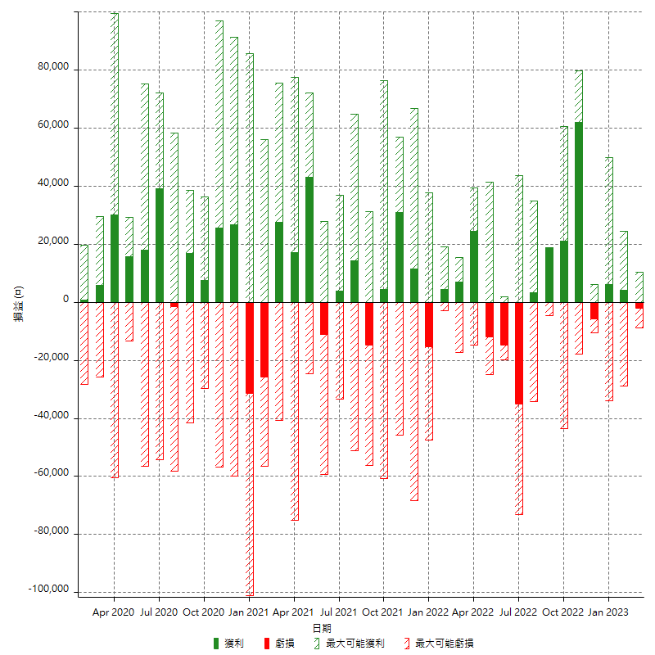

每月獲利和虧損 (%)

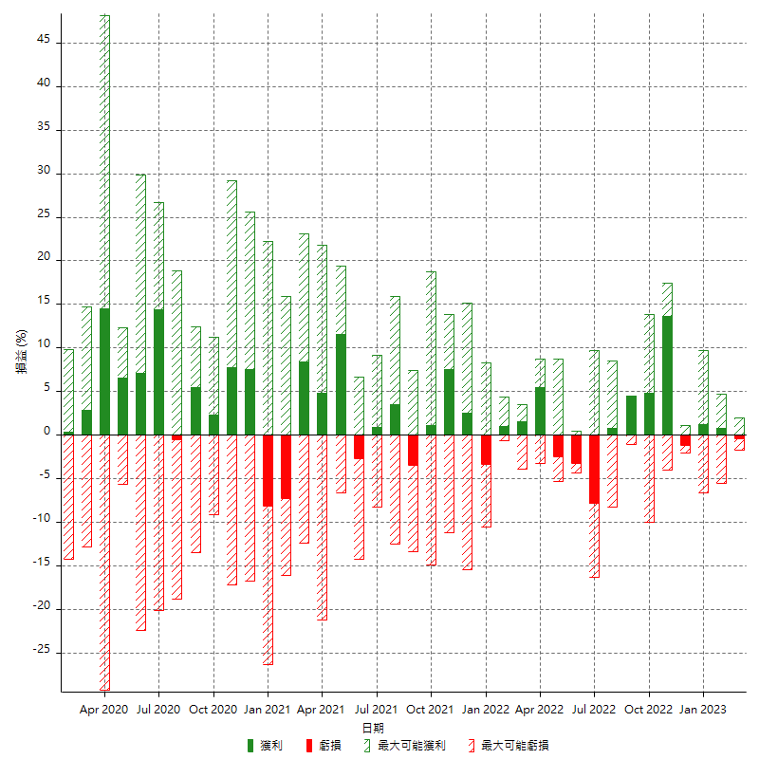

每月累積淨利

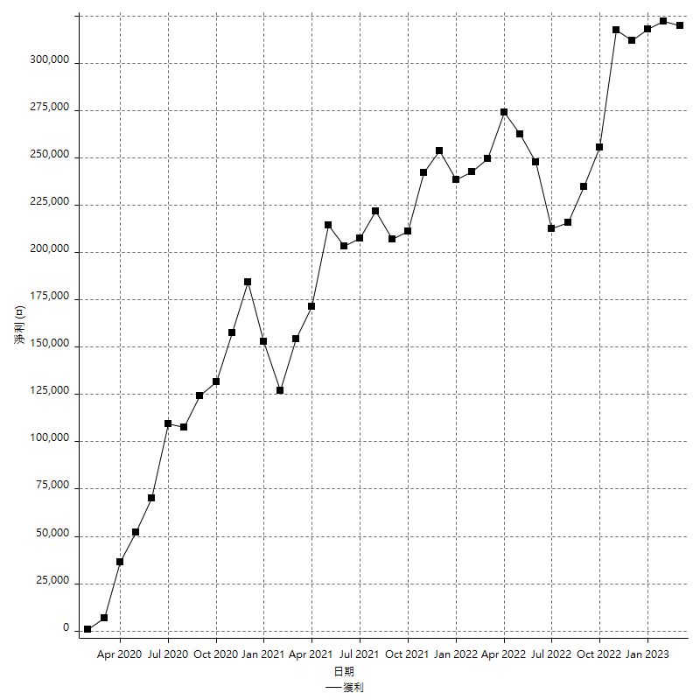

每月平均獲利

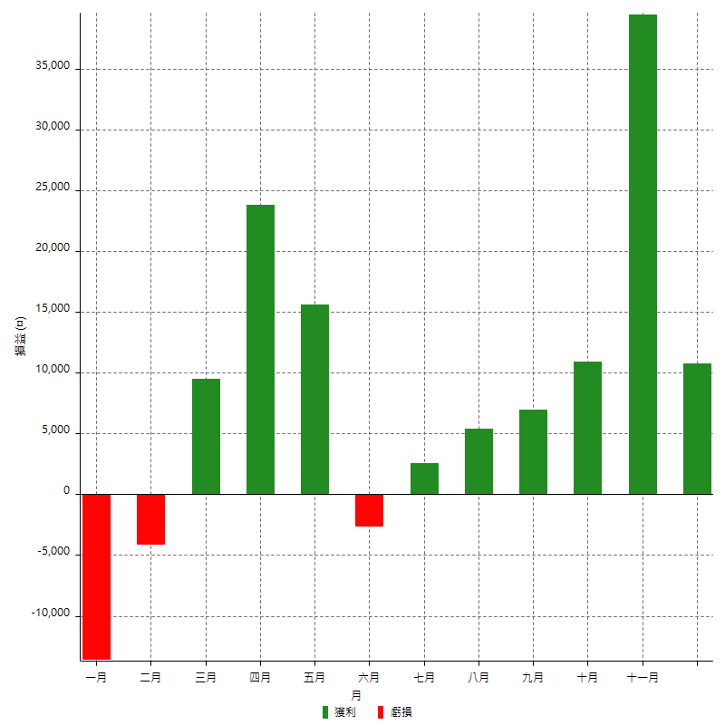

年獲利和虧損

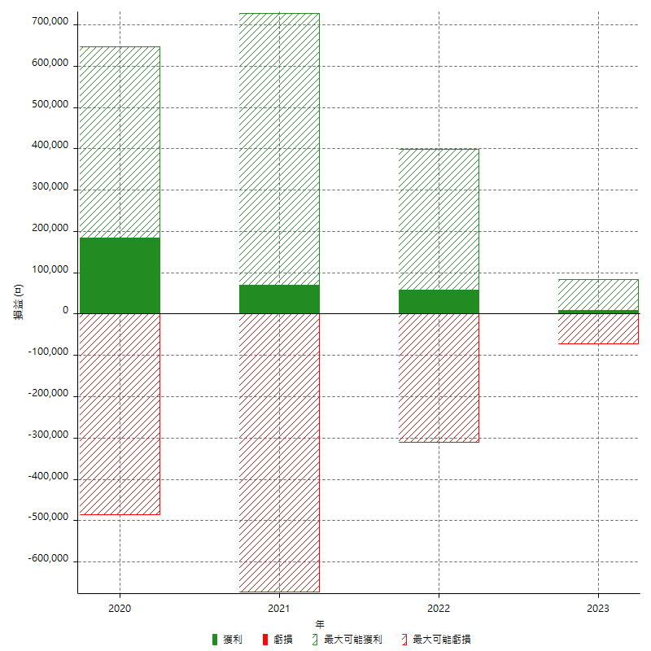

年獲利和虧損 (%)

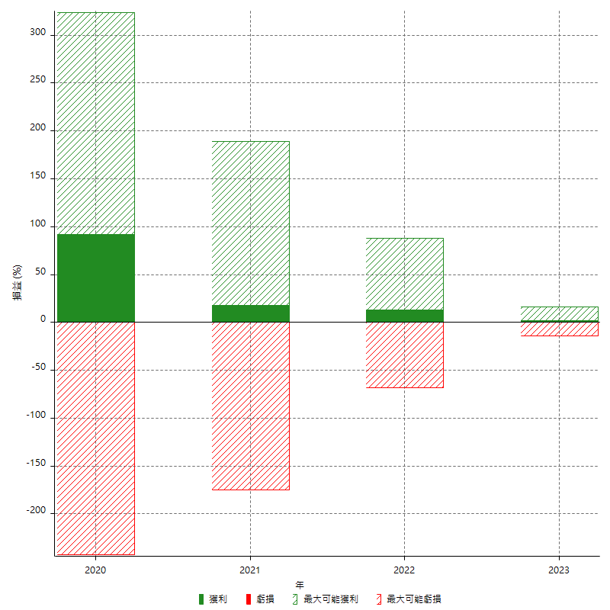

每年累積淨利

